2-模型性能
二、模型性能评估

1、模型性能验证指标

统计项 | 训练集 | 测试集
KS | 0.4755 | 0.4721
AUC | 0.798 | 0.7631
样本数 | 700 | 300
坏样本率 | 0.2986 | 0.3033
PSI | \ | 0.3878

2、模型尾部区分能力（TOP n%）

数据集 | 统计项 | TOP 1% | TOP 3% | TOP 5% | TOP 10% | TOTAL
训练集 | 坏样本率 | 71.43% | 85.71% | 74.29% | 74.29% | 29.86%
训练集 | LIFT值 | 239.23% | 287.08% | 248.80% | 248.80% | 100.00%
训练集 | 坏账改善 | 139.23% | 187.08% | 148.80% | 148.80% | 0.00%
测试集 | 坏样本率 | 0.00% | 55.56% | 66.67% | 63.33% | 30.33%
测试集 | LIFT值 | 0.00% | 183.15% | 219.78% | 208.79% | 100.00%
测试集 | 坏账改善 | -100.00% | 83.15% | 119.78% | 108.79% | 0.00%

3、训练集评分排序性

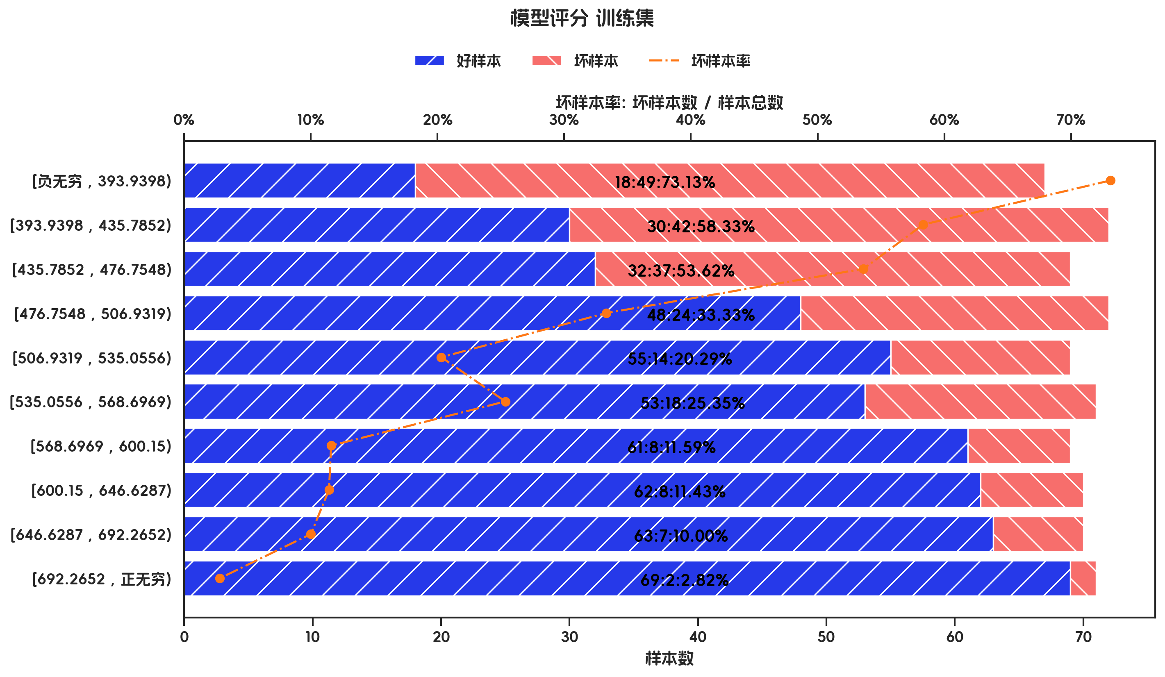
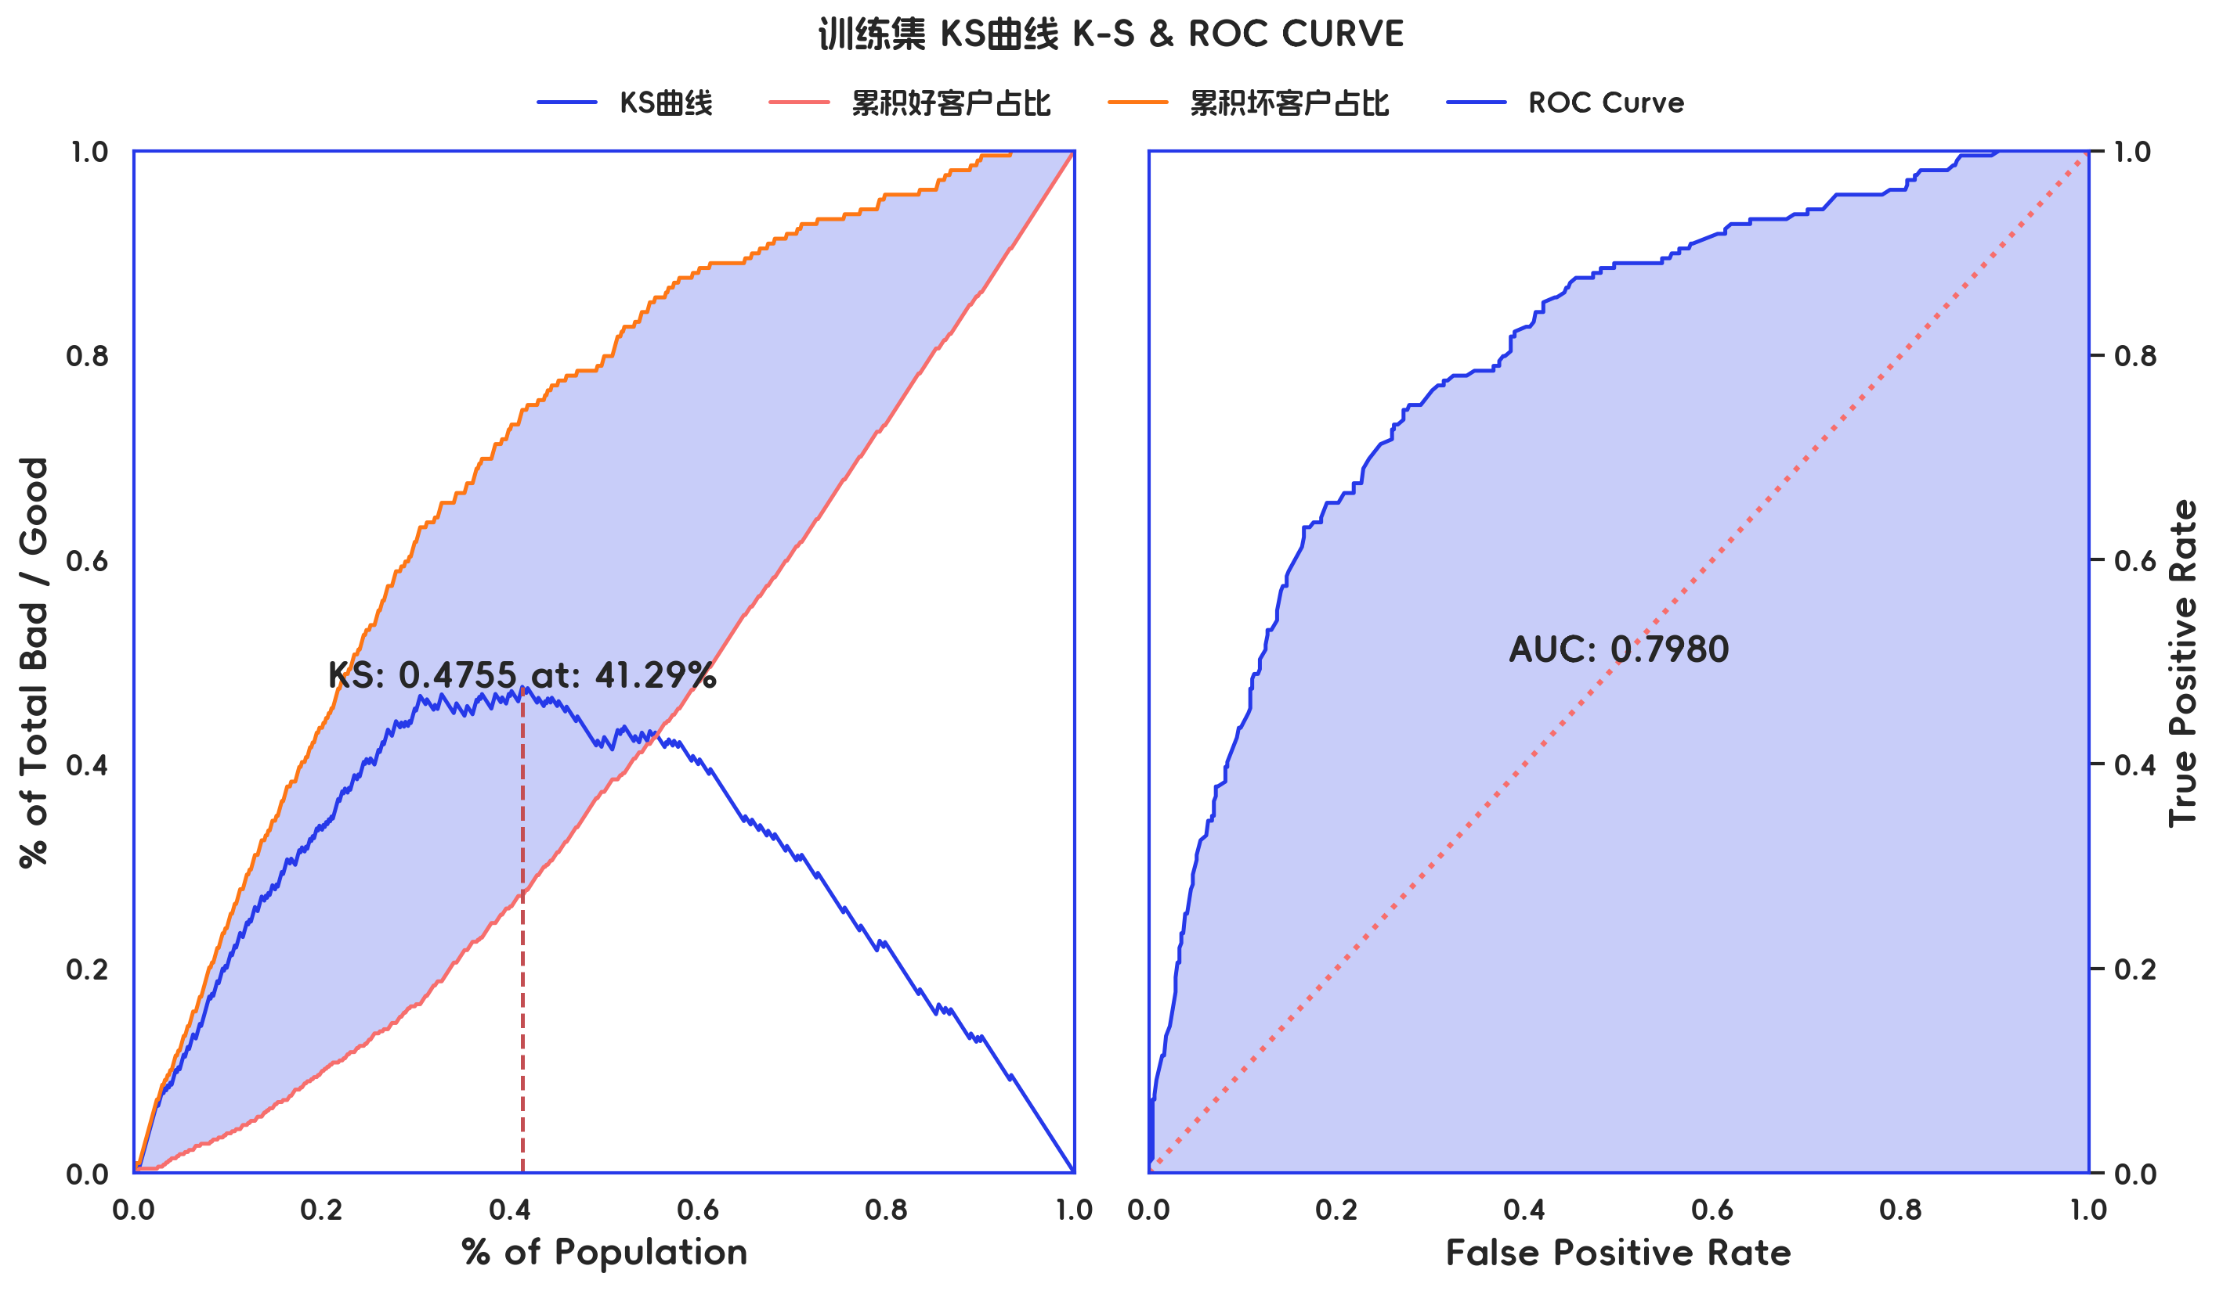

训练集 评分有效性

分箱 | 样本总数 | 好样本数 | 坏样本数 | 样本占比 | 好样本占比 | 坏样本占比 | 坏样本率 | LIFT值 | 累积LIFT值 | 坏账改善 | 累积坏账改善 | 分档KS值
[负无穷 , 393.9398) | 67 | 18 | 49 | 9.57% | 3.67% | 23.44% | 73.13% | 244.95% | 244.95% | 15.34% | 15.34% | 19.78%
[393.9398 , 435.7852) | 72 | 30 | 42 | 10.29% | 6.11% | 20.10% | 58.33% | 195.37% | 219.27% | 10.93% | 29.55% | 33.76%
[435.7852 , 476.7548) | 69 | 32 | 37 | 9.86% | 6.52% | 17.70% | 53.62% | 179.60% | 206.11% | 8.70% | 44.86% | 44.95%
[476.7548 , 506.9319) | 72 | 48 | 24 | 10.29% | 9.78% | 11.48% | 33.33% | 111.64% | 181.82% | 1.33% | 54.55% | 46.66%
[506.9319 , 535.0556) | 69 | 55 | 14 | 9.86% | 11.20% | 6.70% | 20.29% | 67.96% | 159.31% | -3.50% | 58.97% | 42.15%
[535.0556 , 568.6969) | 71 | 53 | 18 | 10.14% | 10.79% | 8.61% | 25.35% | 84.91% | 146.73% | -1.70% | 70.10% | 39.97%
[568.6969 , 600.15) | 69 | 61 | 8 | 9.86% | 12.42% | 3.83% | 11.59% | 38.83% | 131.51% | -6.69% | 73.02% | 31.38%
[600.15 , 646.6287) | 70 | 62 | 8 | 10.00% | 12.63% | 3.83% | 11.43% | 38.28% | 119.83% | -6.86% | 78.62% | 22.58%
[646.6287 , 692.2652) | 70 | 63 | 7 | 10.00% | 12.83% | 3.35% | 10.00% | 33.49% | 110.22% | -7.39% | 90.57% | 13.10%
[692.2652 , 正无穷) | 71 | 69 | 2 | 10.14% | 14.05% | 0.96% | 2.82% | 9.43% | 100.00% | -10.22% | 100.00% | 0.00%
合计 | 700 | 491 | 209 | 100.00% | 100.00% | 100.00% | 29.86% | 100.00% | 100.00% | 100.00% | 100.00% | 46.66%

4、测试集评分排序性

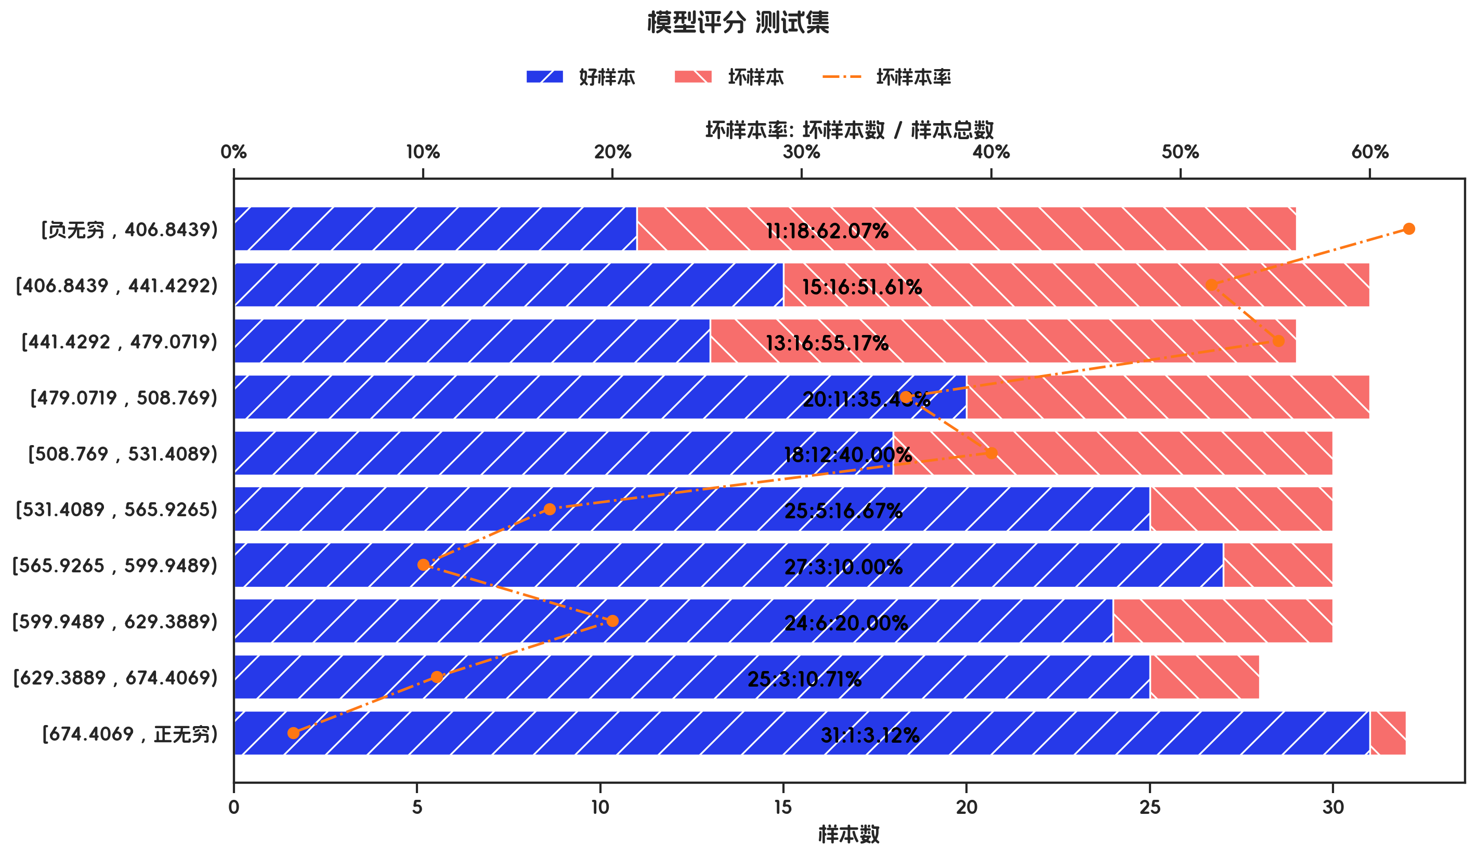
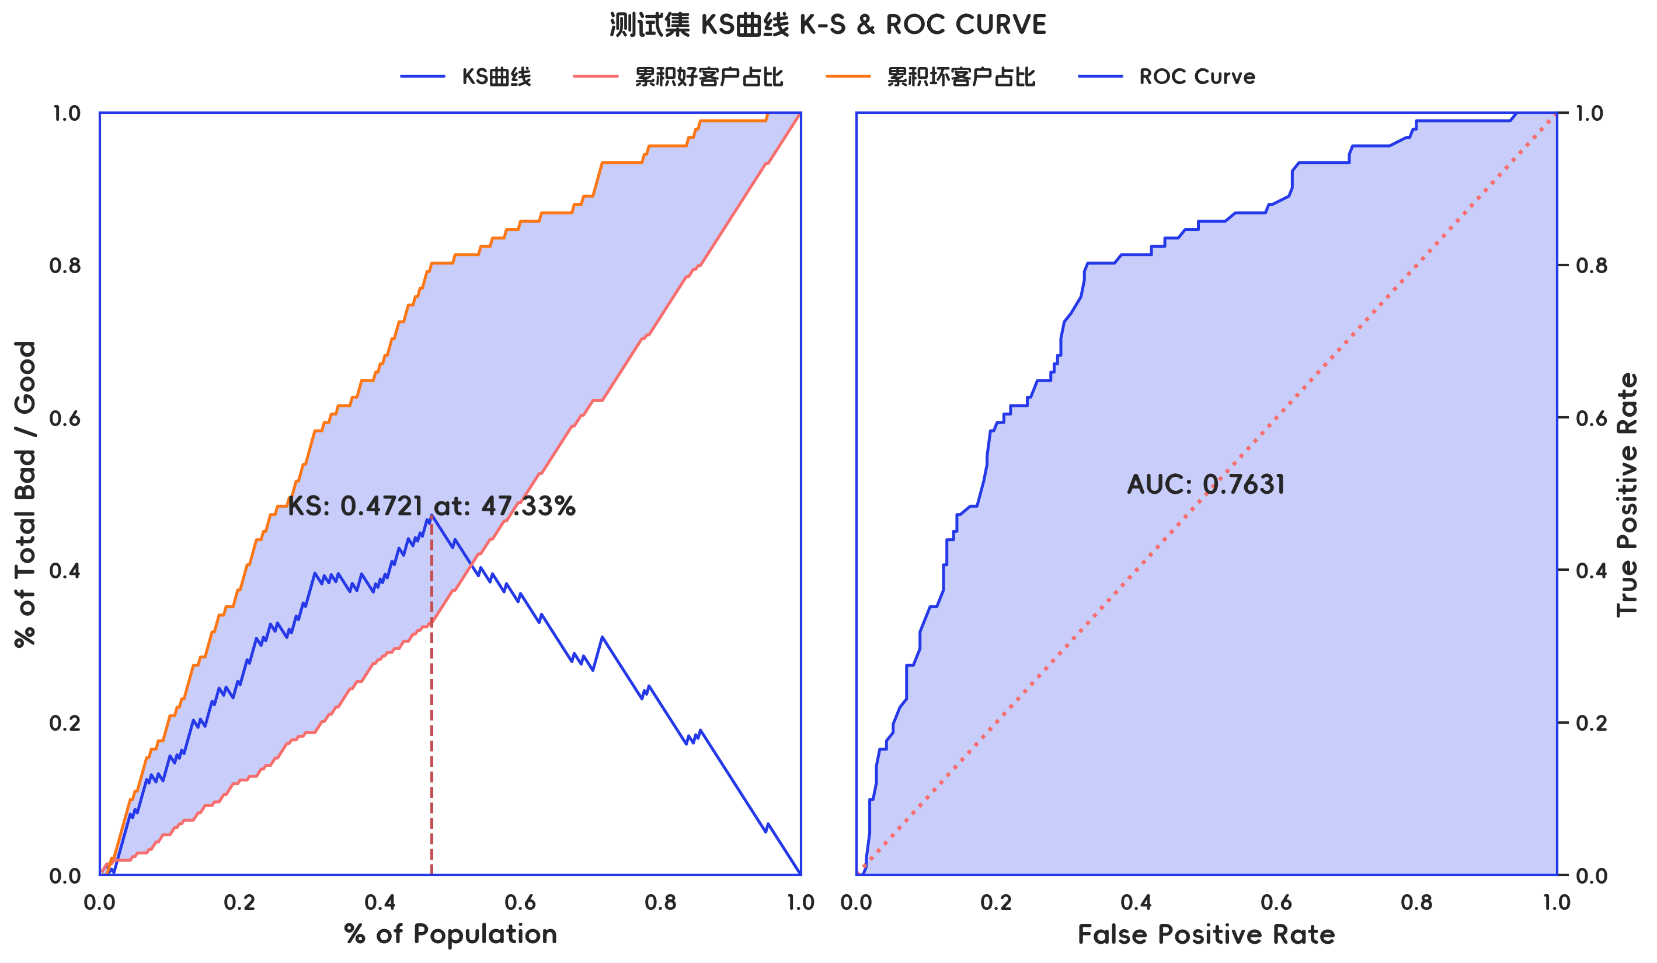

测试集 评分有效性

分箱 | 样本总数 | 好样本数 | 坏样本数 | 样本占比 | 好样本占比 | 坏样本占比 | 坏样本率 | LIFT值 | 累积LIFT值 | 坏账改善 | 累积坏账改善 | 分档KS值
[负无穷 , 406.8439) | 29 | 11 | 18 | 9.67% | 5.26% | 19.78% | 62.07% | 204.62% | 204.62% | 11.20% | 11.20% | 14.52%
[406.8439 , 441.4292) | 31 | 15 | 16 | 10.33% | 7.18% | 17.58% | 51.61% | 170.15% | 186.81% | 8.08% | 21.70% | 24.92%
[441.4292 , 479.0719) | 29 | 13 | 16 | 9.67% | 6.22% | 17.58% | 55.17% | 181.89% | 185.21% | 8.76% | 35.94% | 36.28%
[479.0719 , 508.769) | 31 | 20 | 11 | 10.33% | 9.57% | 12.09% | 35.48% | 116.98% | 167.58% | 1.96% | 45.05% | 38.80%
[508.769 , 531.4089) | 30 | 18 | 12 | 10.00% | 8.61% | 13.19% | 40.00% | 131.87% | 160.44% | 3.54% | 60.44% | 43.38%
[531.4089 , 565.9265) | 30 | 25 | 5 | 10.00% | 11.96% | 5.49% | 16.67% | 54.95% | 142.86% | -5.01% | 64.29% | 36.91%
[565.9265 , 599.9489) | 30 | 27 | 3 | 10.00% | 12.92% | 3.30% | 10.00% | 32.97% | 127.16% | -7.45% | 63.37% | 27.29%
[599.9489 , 629.3889) | 30 | 24 | 6 | 10.00% | 11.48% | 6.59% | 20.00% | 65.93% | 119.51% | -3.79% | 78.02% | 22.40%
[629.3889 , 674.4069) | 28 | 25 | 3 | 9.33% | 11.96% | 3.30% | 10.71% | 35.32% | 110.71% | -6.66% | 89.70% | 13.73%
[674.4069 , 正无穷) | 32 | 31 | 1 | 10.67% | 14.83% | 1.10% | 3.12% | 10.30% | 100.00% | -10.71% | 100.00% | 0.00%
合计 | 300 | 209 | 91 | 100.00% | 100.00% | 100.00% | 30.33% | 100.00% | 100.00% | 100.00% | 100.00% | 43.38%

3-入模变量分析
三、入模变量分析

1、入模变量重要性及分布情况

 | 特征重要性 | IV | KS | PSI | 字段类型 | 缺失率 | 枚举数 | 平均值 | 标准差 | 最小值 | 1% | 10% | 50% | 75% | 90% | 99% | 最大值
purpose | 0.1456 |  | 0.151 | 0.0454
credit_amount | 0.1392 |  | 0.1635 | 0.0584 | int64 | 0 | 666 | 3406.8157 | 2971.8974 | 250 | 425.83 | 973.5 | 2332 | 4226 | 7583.4 | 14320.37 | 18424
age_in_years | 0.1322 |  | 0.1649 | 0.1602 | int64 | 0 | 53 | 35.4929 | 11.253 | 19 | 20 | 24 | 33 | 42 | 51.1 | 67.01 | 75
status_of_existing_checking_account | 0.1297 |  | 0.3213 | 0.0115
credit_history | 0.1199 |  | 0.1607 | 0.0308
property | 0.1136 |  | 0.1095 | 0.0003
housing | 0.1103 |  | 0.0771 | 0.0017
savings_account_and_bonds | 0.1095 |  | 0.1446 | 0.0051

2、入模变量相关性

 | credit_amount | age_in_years
credit_amount | 100.00% | 3.13%
age_in_years | 3.13% | 100.00%

3、入模变量有效性分析

3.1、purpose 有效性分析

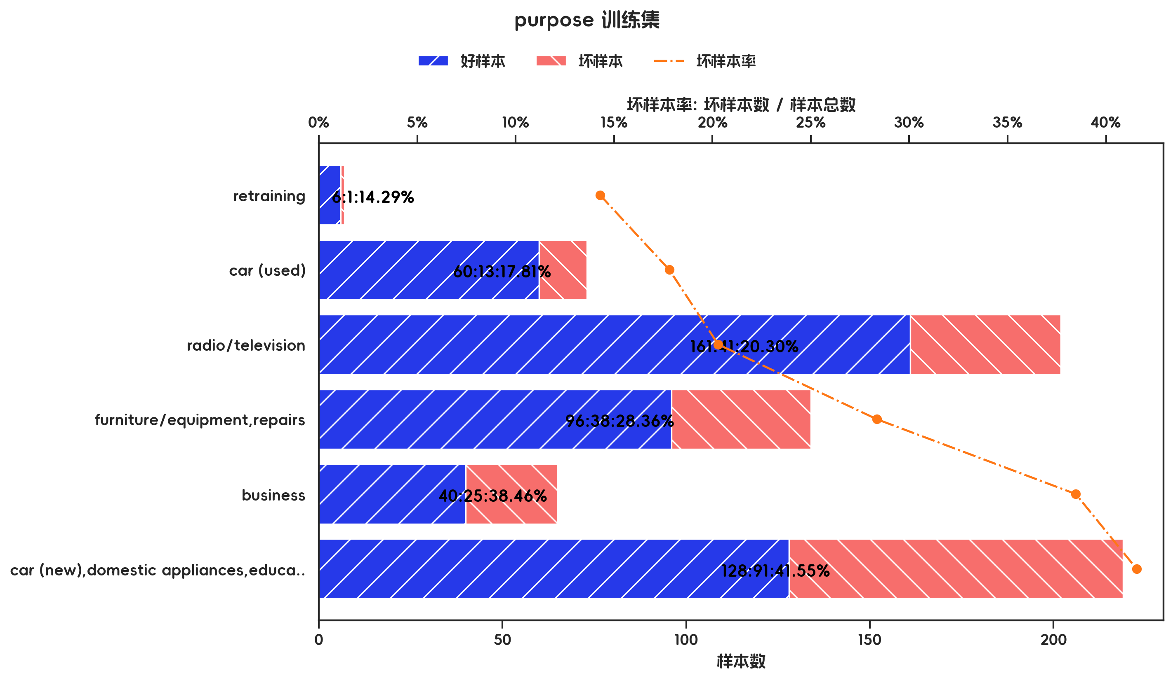
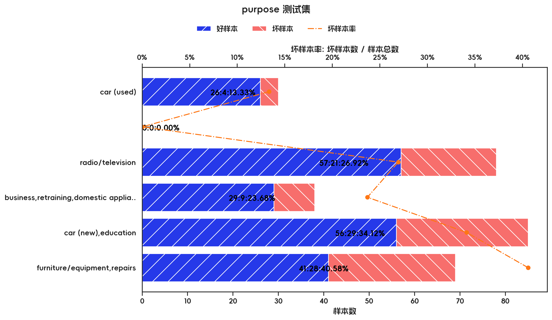

训练集

指标名称 | 指标含义 | 分箱 | 样本总数 | 样本占比 | 好样本数 | 好样本占比 | 坏样本数 | 坏样本占比 | 坏样本率 | 分档WOE值 | 分档IV值 | 指标IV值 | LIFT值 | 坏账改善 | 累积LIFT值 | 累积坏账改善 | 累积好样本数 | 累积坏样本数 | 分档KS值
purpose |  | retraining | 7 | 1.00% | 6 | 1.22% | 1 | 0.48% | 14.29% | 0.9374 | 0.007 | 0.2204 | 47.85% | -0.53% | 100.00% | 100.00% | 491 | 209 | 0.00%
purpose |  | car (used) | 73 | 10.43% | 60 | 12.22% | 13 | 6.22% | 17.81% | 0.6753 | 0.0405 | 0.2204 | 59.64% | -4.70% | 100.53% | 52.15% | 485 | 208 | 0.74%
purpose |  | radio/television | 202 | 28.86% | 161 | 32.79% | 41 | 19.62% | 20.30% | 0.5137 | 0.0677 | 0.2204 | 67.98% | -12.99% | 105.34% | 41.39% | 425 | 195 | 6.74%
purpose |  | furniture/equipment,repairs | 134 | 19.14% | 96 | 19.55% | 38 | 18.18% | 28.36% | 0.0726 | 0.001 | 0.2204 | 94.98% | -1.19% | 123.39% | 34.68% | 264 | 154 | 19.92%
purpose |  | business | 65 | 9.29% | 40 | 8.15% | 25 | 11.96% | 38.46% | -0.3841 | 0.0147 | 0.2204 | 128.82% | 2.95% | 136.80% | 25.12% | 168 | 116 | 21.29%
purpose |  | car (new),domestic appliances,education,others | 219 | 31.29% | 128 | 26.07% | 91 | 43.54% | 41.55% | -0.5129 | 0.0896 | 0.2204 | 139.17% | 17.83% | 139.17% | 17.83% | 128 | 91 | 17.47%
purpose |  | 合计 | 700 | 100.00% | 491 | 100.00% | 209 | 100.00% | 29.86% |  | 0.2204 | 0.2204 | 100.00% | 100.00% | 100.00% | 100.00% | 491 | 209 | 21.29%

测试集

指标名称 | 指标含义 | 分箱 | 样本总数 | 样本占比 | 好样本数 | 好样本占比 | 坏样本数 | 坏样本占比 | 坏样本率 | 分档WOE值 | 分档IV值 | 指标IV值 | LIFT值 | 坏账改善 | 累积LIFT值 | 累积坏账改善 | 累积好样本数 | 累积坏样本数 | 分档KS值
purpose |  | car (used) | 30 | 10.00% | 26 | 12.44% | 4 | 4.40% | 13.33% | 1.0403 | 0.0837 | 0.1632 | 43.96% | -6.23% | 100.00% | 100.00% | 209 | 91 | 0.00%
purpose |  |  | 0 | 0.00% | 0 | 0.00% | 0 | 0.00% | 0.00% | 0 | 0 | 0.1632 | 0.00% | 0.00% | 0.00% | 0.00% | 0 | 0 | 0.00%
purpose |  | radio/television | 78 | 26.00% | 57 | 27.27% | 21 | 23.08% | 26.92% | 0.167 | 0.007 | 0.1632 | 88.76% | -3.95% | 106.23% | 56.04% | 183 | 87 | 8.04%
purpose |  | business,retraining,domestic appliances,others | 38 | 12.67% | 29 | 13.88% | 9 | 9.89% | 23.68% | 0.3386 | 0.0135 | 0.1632 | 78.08% | -3.18% | 113.32% | 23.69% | 126 | 66 | 12.24%
purpose |  | car (new),education | 85 | 28.33% | 56 | 26.79% | 29 | 31.87% | 34.12% | -0.1734 | 0.0088 | 0.1632 | 112.48% | 4.93% | 122.02% | 23.23% | 97 | 57 | 16.23%
purpose |  | furniture/equipment,repairs | 69 | 23.00% | 41 | 19.62% | 28 | 30.77% | 40.58% | -0.4501 | 0.0502 | 0.1632 | 133.78% | 10.09% | 133.78% | 10.09% | 41 | 28 | 11.15%
purpose |  | 合计 | 300 | 100.00% | 209 | 100.00% | 91 | 100.00% | 30.33% |  | 0.1632 | 0.1632 | 100.00% | 100.00% | 100.00% | 100.00% | 209 | 91 | 16.23%

3.2、credit_amount 有效性分析

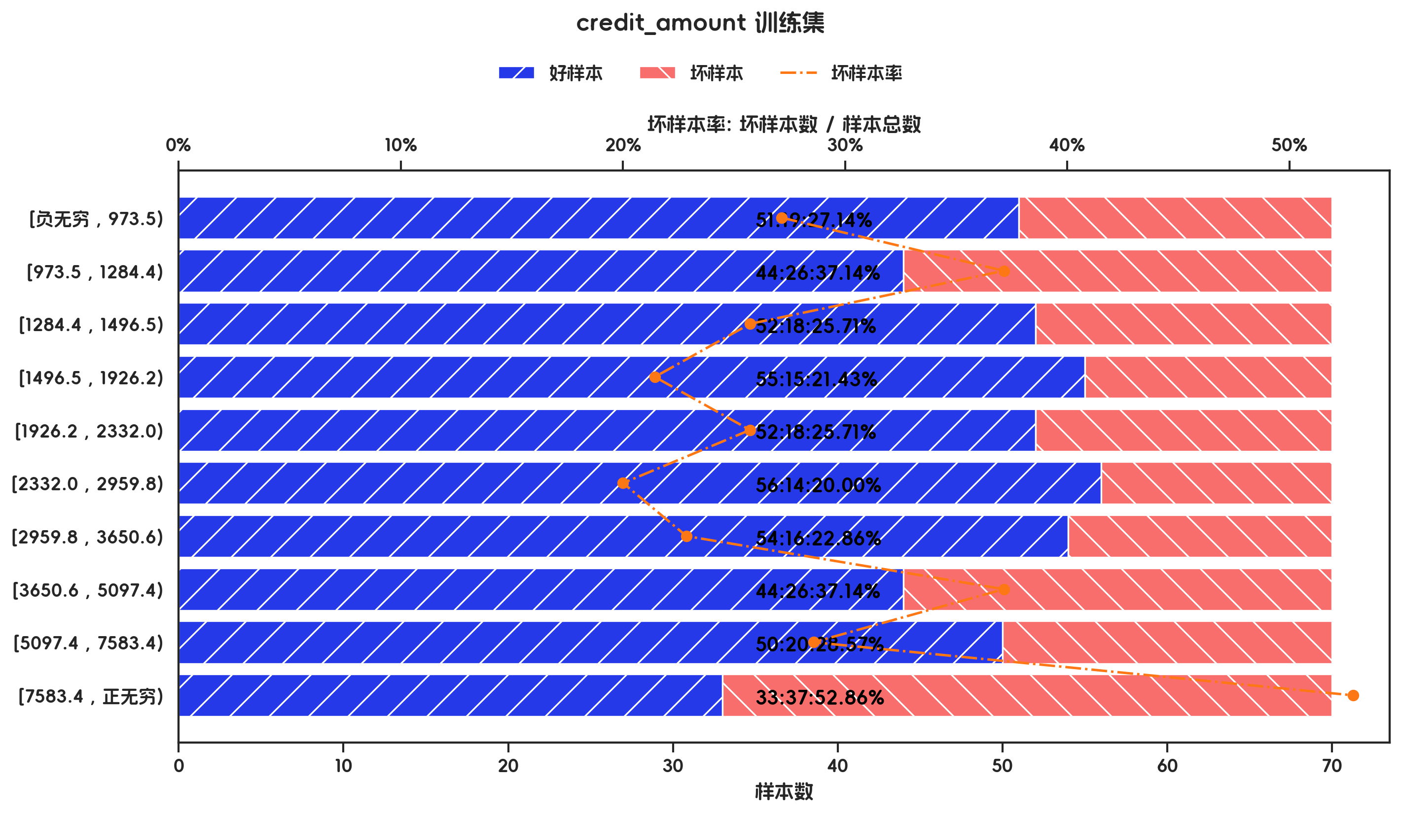
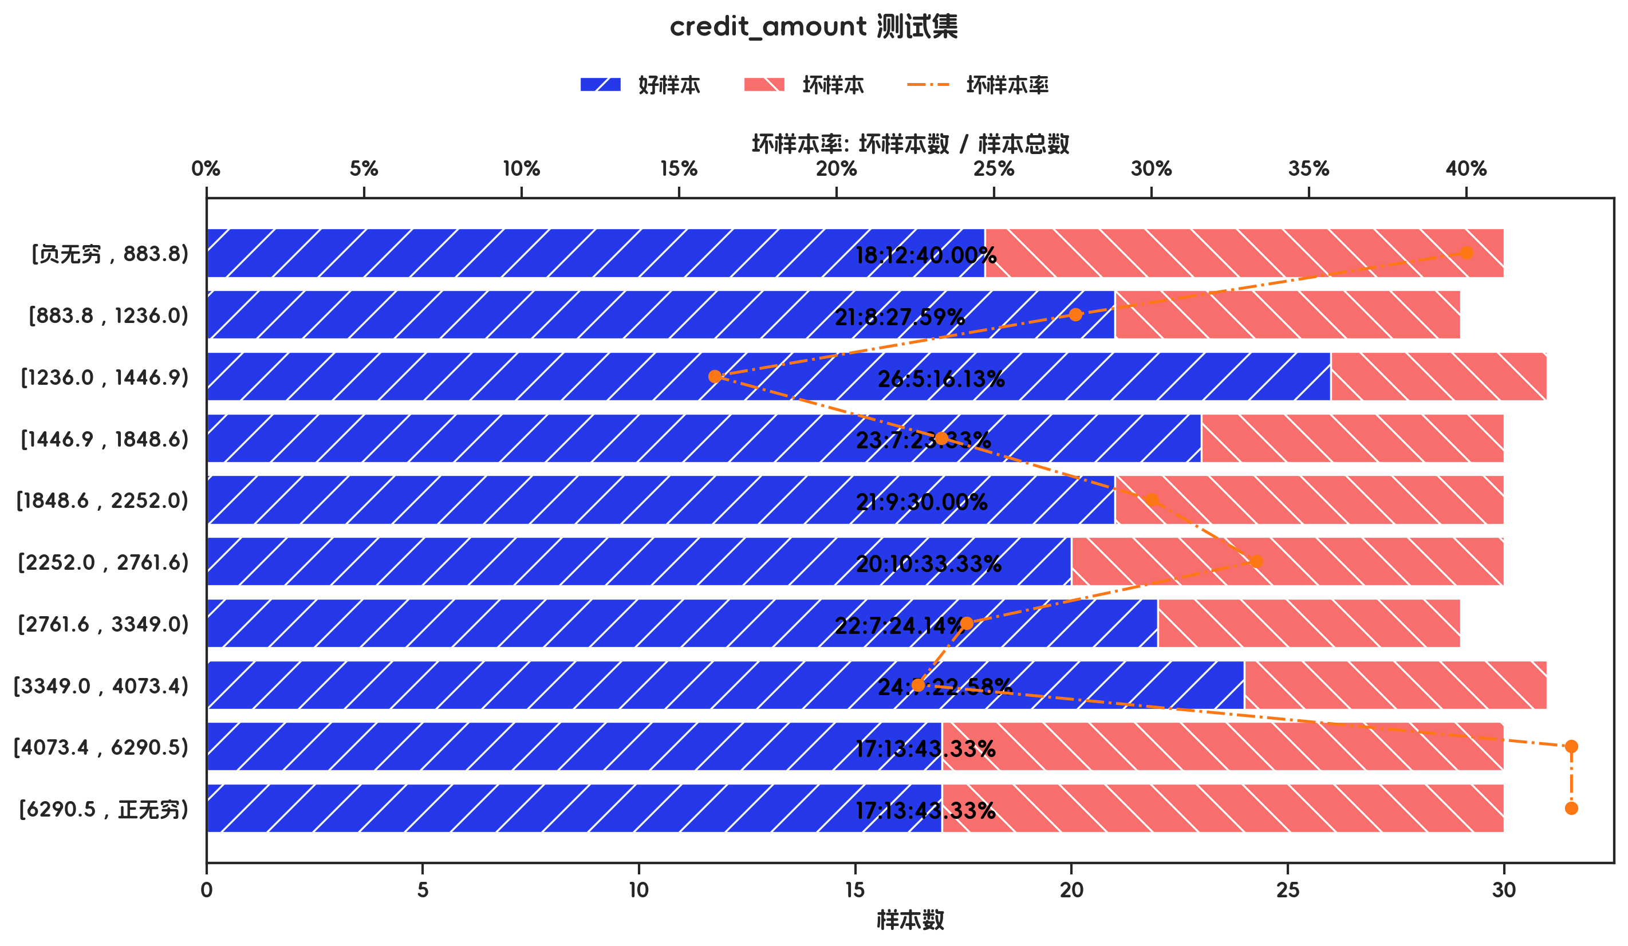

训练集

指标名称 | 指标含义 | 分箱 | 样本总数 | 样本占比 | 好样本数 | 好样本占比 | 坏样本数 | 坏样本占比 | 坏样本率 | 分档WOE值 | 分档IV值 | 指标IV值 | LIFT值 | 坏账改善 | 累积LIFT值 | 累积坏账改善 | 累积好样本数 | 累积坏样本数 | 分档KS值
credit_amount |  | [负无穷 , 973.5) | 70 | 10.00% | 51 | 10.39% | 19 | 9.09% | 27.14% | 0.1333 | 0.0017 | 0.1946 | 90.91% | -1.01% | 100.00% | 100.00% | 491 | 209 | 0.00%
credit_amount |  | [973.5 , 1284.4) | 70 | 10.00% | 44 | 8.96% | 26 | 12.44% | 37.14% | -0.328 | 0.0114 | 0.1946 | 124.40% | 2.71% | 101.01% | 9.09% | 440 | 190 | 1.30%
credit_amount |  | [1284.4 , 1496.5) | 70 | 10.00% | 52 | 10.59% | 18 | 8.61% | 25.71% | 0.2068 | 0.0041 | 0.1946 | 86.12% | -1.54% | 98.09% | -7.66% | 396 | 164 | -2.18%
credit_amount |  | [1496.5 , 1926.2) | 70 | 10.00% | 55 | 11.20% | 15 | 7.18% | 21.43% | 0.4452 | 0.0179 | 0.1946 | 71.77% | -3.14% | 99.79% | -0.48% | 344 | 146 | -0.20%
credit_amount |  | [1926.2 , 2332.0) | 70 | 10.00% | 52 | 10.59% | 18 | 8.61% | 25.71% | 0.2068 | 0.0041 | 0.1946 | 86.12% | -1.54% | 104.47% | 6.70% | 289 | 131 | 3.82%
credit_amount |  | [2332.0 , 2959.8) | 70 | 10.00% | 56 | 11.41% | 14 | 6.70% | 20.00% | 0.5322 | 0.025 | 0.1946 | 66.99% | -3.67% | 108.13% | 8.13% | 237 | 113 | 5.80%
credit_amount |  | [2959.8 , 3650.6) | 70 | 10.00% | 54 | 11.00% | 16 | 7.66% | 22.86% | 0.3623 | 0.0121 | 0.1946 | 76.56% | -2.60% | 118.42% | 12.28% | 181 | 99 | 10.50%
credit_amount |  | [3650.6 , 5097.4) | 70 | 10.00% | 44 | 8.96% | 26 | 12.44% | 37.14% | -0.328 | 0.0114 | 0.1946 | 124.40% | 2.71% | 132.38% | 13.88% | 127 | 83 | 13.85%
credit_amount |  | [5097.4 , 7583.4) | 70 | 10.00% | 50 | 10.18% | 20 | 9.57% | 28.57% | 0.0622 | 0.0004 | 0.1946 | 95.69% | -0.48% | 136.36% | 9.09% | 83 | 57 | 10.37%
credit_amount |  | [7583.4 , 正无穷) | 70 | 10.00% | 33 | 6.72% | 37 | 17.70% | 52.86% | -0.9685 | 0.1064 | 0.1946 | 177.03% | 8.56% | 177.03% | 8.56% | 33 | 37 | 10.98%
credit_amount |  | 合计 | 700 | 100.00% | 491 | 100.00% | 209 | 100.00% | 29.86% |  | 0.1946 | 0.1946 | 100.00% | 100.00% | 100.00% | 100.00% | 491 | 209 | 13.85%

测试集

指标名称 | 指标含义 | 分箱 | 样本总数 | 样本占比 | 好样本数 | 好样本占比 | 坏样本数 | 坏样本占比 | 坏样本率 | 分档WOE值 | 分档IV值 | 指标IV值 | LIFT值 | 坏账改善 | 累积LIFT值 | 累积坏账改善 | 累积好样本数 | 累积坏样本数 | 分档KS值
credit_amount |  | [负无穷 , 883.8) | 30 | 10.00% | 18 | 8.61% | 12 | 13.19% | 40.00% | -0.426 | 0.0195 | 0.1851 | 131.87% | 3.54% | 100.00% | 100.00% | 209 | 91 | 0.00%
credit_amount |  | [883.8 , 1236.0) | 29 | 9.67% | 21 | 10.05% | 8 | 8.79% | 27.59% | 0.1336 | 0.0017 | 0.1851 | 90.94% | -0.97% | 96.46% | -31.87% | 191 | 79 | -4.57%
credit_amount |  | [1236.0 , 1446.9) | 31 | 10.33% | 26 | 12.44% | 5 | 5.49% | 16.13% | 0.8172 | 0.0568 | 0.1851 | 53.17% | -5.40% | 97.12% | -11.75% | 170 | 71 | -3.32%
credit_amount |  | [1446.9 , 1848.6) | 30 | 10.00% | 23 | 11.00% | 7 | 7.69% | 23.33% | 0.3581 | 0.0119 | 0.1851 | 76.92% | -2.56% | 103.61% | 8.42% | 144 | 66 | 3.63%
credit_amount |  | [1848.6 , 2252.0) | 30 | 10.00% | 21 | 10.05% | 9 | 9.89% | 30.00% | 0.0158 | 0 | 0.1851 | 98.90% | -0.12% | 108.06% | 12.09% | 121 | 59 | 6.94%
credit_amount |  | [2252.0 , 2761.6) | 30 | 10.00% | 20 | 9.57% | 10 | 10.99% | 33.33% | -0.1383 | 0.002 | 0.1851 | 109.89% | 1.10% | 109.89% | 9.89% | 100 | 50 | 7.10%
credit_amount |  | [2761.6 , 3349.0) | 29 | 9.67% | 22 | 10.53% | 7 | 7.69% | 24.14% | 0.3136 | 0.0089 | 0.1851 | 79.58% | -2.19% | 109.89% | 6.59% | 80 | 40 | 5.68%
credit_amount |  | [3349.0 , 4073.4) | 31 | 10.33% | 24 | 11.48% | 7 | 7.69% | 22.58% | 0.4007 | 0.0152 | 0.1851 | 74.44% | -2.95% | 119.55% | 8.51% | 58 | 33 | 8.51%
credit_amount |  | [4073.4 , 6290.5) | 30 | 10.00% | 17 | 8.13% | 13 | 14.29% | 43.33% | -0.5632 | 0.0346 | 0.1851 | 142.86% | 4.76% | 142.86% | 10.71% | 34 | 26 | 12.30%
credit_amount |  | [6290.5 , 正无穷) | 30 | 10.00% | 17 | 8.13% | 13 | 14.29% | 43.33% | -0.5632 | 0.0346 | 0.1851 | 142.86% | 4.76% | 142.86% | 4.76% | 17 | 13 | 6.15%
credit_amount |  | 合计 | 300 | 100.00% | 209 | 100.00% | 91 | 100.00% | 30.33% |  | 0.1851 | 0.1851 | 100.00% | 100.00% | 100.00% | 100.00% | 209 | 91 | 12.30%

3.3、age_in_years 有效性分析

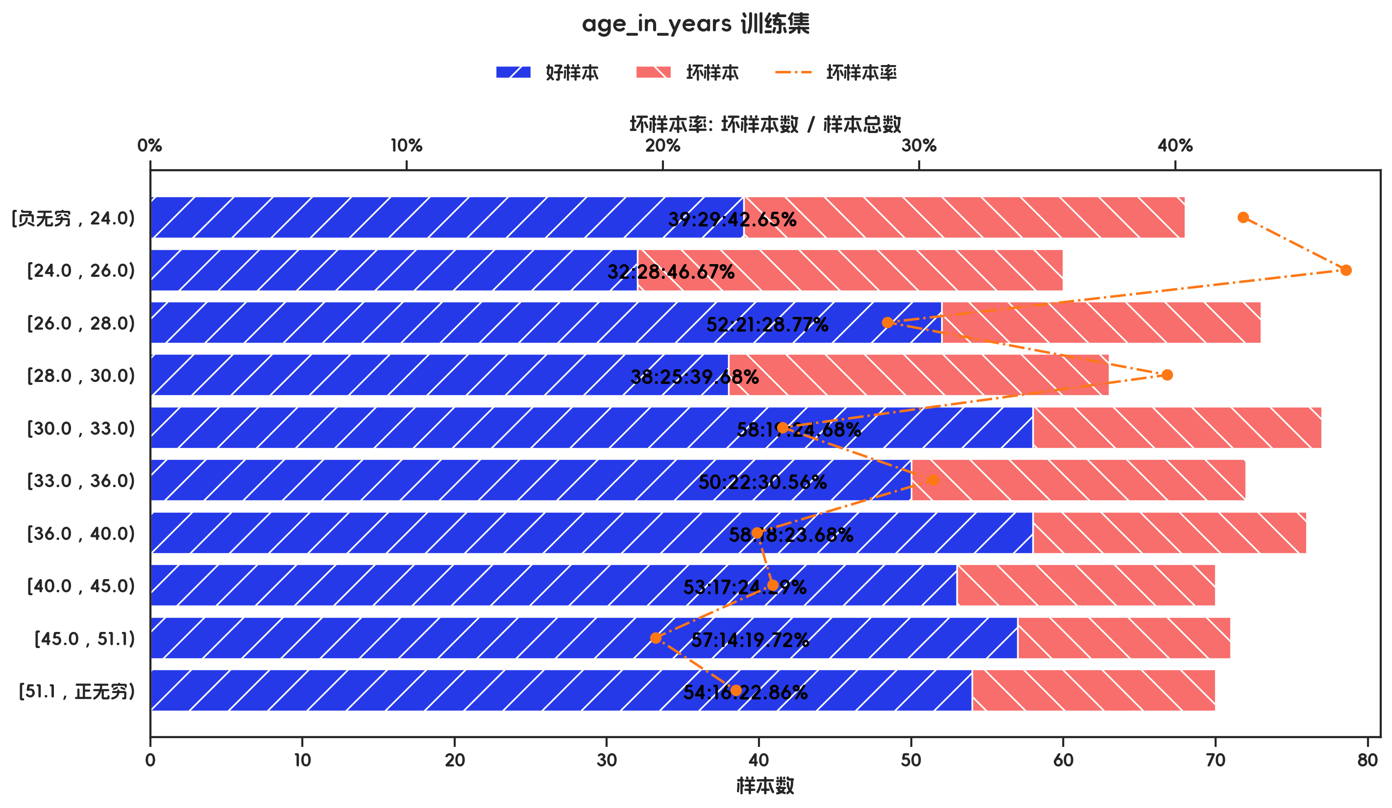
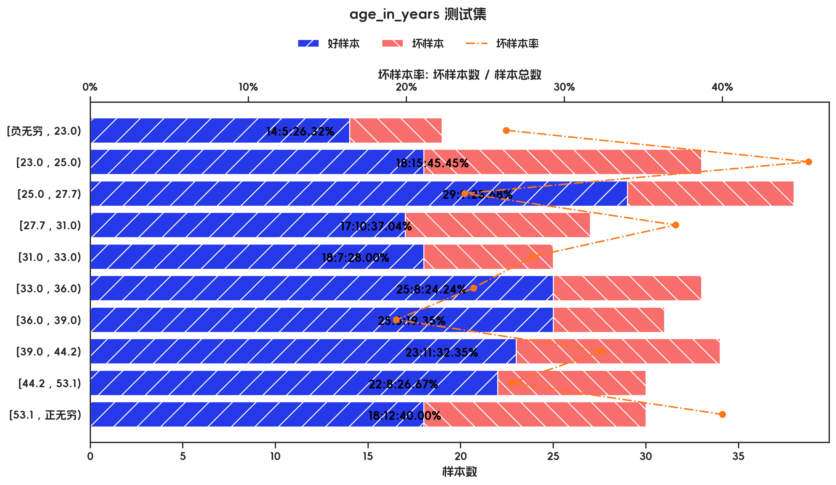

训练集

指标名称 | 指标含义 | 分箱 | 样本总数 | 样本占比 | 好样本数 | 好样本占比 | 坏样本数 | 坏样本占比 | 坏样本率 | 分档WOE值 | 分档IV值 | 指标IV值 | LIFT值 | 坏账改善 | 累积LIFT值 | 累积坏账改善 | 累积好样本数 | 累积坏样本数 | 分档KS值
age_in_years |  | [负无穷 , 24.0) | 68 | 9.71% | 39 | 7.94% | 29 | 13.88% | 42.65% | -0.5579 | 0.0331 | 0.1653 | 142.84% | 4.61% | 142.84% | 4.61% | 39 | 29 | 5.93%
age_in_years |  | [24.0 , 26.0) | 60 | 8.57% | 32 | 6.52% | 28 | 13.40% | 46.67% | -0.7206 | 0.0496 | 0.1653 | 156.30% | 5.28% | 149.15% | 11.00% | 71 | 57 | 12.81%
age_in_years |  | [26.0 , 28.0) | 73 | 10.43% | 52 | 10.59% | 21 | 10.05% | 28.77% | 0.0526 | 0.0003 | 0.1653 | 96.35% | -0.43% | 129.97% | 12.07% | 123 | 78 | 12.27%
age_in_years |  | [28.0 , 30.0) | 63 | 9.00% | 38 | 7.74% | 25 | 11.96% | 39.68% | -0.4354 | 0.0184 | 0.1653 | 132.91% | 3.25% | 130.67% | 18.57% | 161 | 103 | 16.49%
age_in_years |  | [30.0 , 33.0) | 77 | 11.00% | 58 | 11.81% | 19 | 9.09% | 24.68% | 0.2619 | 0.0071 | 0.1653 | 82.64% | -2.15% | 119.83% | 18.83% | 219 | 122 | 13.77%
age_in_years |  | [33.0 , 36.0) | 72 | 10.29% | 50 | 10.18% | 22 | 10.53% | 30.56% | -0.0331 | 0.0001 | 0.1653 | 102.34% | 0.27% | 116.78% | 24.15% | 269 | 144 | 14.11%
age_in_years |  | [36.0 , 40.0) | 76 | 10.86% | 58 | 11.81% | 18 | 8.61% | 23.68% | 0.3159 | 0.0101 | 0.1653 | 79.33% | -2.52% | 110.96% | 25.40% | 327 | 162 | 10.91%
age_in_years |  | [40.0 , 45.0) | 70 | 10.00% | 53 | 10.79% | 17 | 8.13% | 24.29% | 0.283 | 0.0075 | 0.1653 | 81.34% | -2.07% | 107.25% | 28.74% | 380 | 179 | 8.25%
age_in_years |  | [45.0 , 51.1) | 71 | 10.14% | 57 | 11.61% | 14 | 6.70% | 19.72% | 0.5499 | 0.027 | 0.1653 | 66.04% | -3.83% | 102.60% | 23.44% | 437 | 193 | 3.34%
age_in_years |  | [51.1 , 正无穷) | 70 | 10.00% | 54 | 11.00% | 16 | 7.66% | 22.86% | 0.3623 | 0.0121 | 0.1653 | 76.56% | -2.60% | 100.00% | 100.00% | 491 | 209 | 0.00%
age_in_years |  | 合计 | 700 | 100.00% | 491 | 100.00% | 209 | 100.00% | 29.86% |  | 0.1653 | 0.1653 | 100.00% | 100.00% | 100.00% | 100.00% | 491 | 209 | 16.49%

测试集

指标名称 | 指标含义 | 分箱 | 样本总数 | 样本占比 | 好样本数 | 好样本占比 | 坏样本数 | 坏样本占比 | 坏样本率 | 分档WOE值 | 分档IV值 | 指标IV值 | LIFT值 | 坏账改善 | 累积LIFT值 | 累积坏账改善 | 累积好样本数 | 累积坏样本数 | 分档KS值
age_in_years |  | [负无穷 , 23.0) | 19 | 6.33% | 14 | 6.70% | 5 | 5.49% | 26.32% | 0.1981 | 0.0024 | 0.142 | 86.76% | -0.90% | 100.00% | 100.00% | 209 | 91 | 0.00%
age_in_years |  | [23.0 , 25.0) | 33 | 11.00% | 18 | 8.61% | 15 | 16.48% | 45.45% | -0.6492 | 0.0511 | 0.142 | 149.85% | 6.16% | 100.90% | 13.24% | 195 | 86 | 1.20%
age_in_years |  | [25.0 , 27.7) | 38 | 12.67% | 29 | 13.88% | 9 | 9.89% | 23.68% | 0.3386 | 0.0135 | 0.142 | 78.08% | -3.18% | 94.38% | -26.80% | 177 | 71 | -6.67%
age_in_years |  | [27.7 , 31.0) | 27 | 9.00% | 17 | 8.13% | 10 | 10.99% | 37.04% | -0.3009 | 0.0086 | 0.142 | 122.10% | 2.19% | 97.33% | -6.23% | 148 | 62 | -2.68%
age_in_years |  | [31.0 , 33.0) | 25 | 8.33% | 18 | 8.61% | 7 | 7.69% | 28.00% | 0.113 | 0.001 | 0.142 | 92.31% | -0.70% | 93.68% | -9.89% | 131 | 52 | -5.54%
age_in_years |  | [33.0 , 36.0) | 33 | 11.00% | 25 | 11.96% | 8 | 8.79% | 24.24% | 0.3079 | 0.0098 | 0.142 | 79.92% | -2.48% | 93.89% | -6.79% | 113 | 45 | -4.62%
age_in_years |  | [36.0 , 39.0) | 31 | 10.33% | 25 | 11.96% | 6 | 6.59% | 19.35% | 0.5956 | 0.032 | 0.142 | 63.81% | -4.17% | 97.58% | -1.73% | 88 | 37 | -1.45%
age_in_years |  | [39.0 , 44.2) | 34 | 11.33% | 23 | 11.00% | 11 | 12.09% | 32.35% | -0.0939 | 0.001 | 0.142 | 106.66% | 0.85% | 108.72% | 3.98% | 63 | 31 | 3.92%
age_in_years |  | [44.2 , 53.1) | 30 | 10.00% | 22 | 10.53% | 8 | 8.79% | 26.67% | 0.1801 | 0.0031 | 0.142 | 87.91% | -1.34% | 109.89% | 2.47% | 40 | 20 | 2.84%
age_in_years |  | [53.1 , 正无穷) | 30 | 10.00% | 18 | 8.61% | 12 | 13.19% | 40.00% | -0.426 | 0.0195 | 0.142 | 131.87% | 3.54% | 131.87% | 3.54% | 18 | 12 | 4.57%
age_in_years |  | 合计 | 300 | 100.00% | 209 | 100.00% | 91 | 100.00% | 30.33% |  | 0.142 | 0.142 | 100.00% | 100.00% | 100.00% | 100.00% | 209 | 91 | 4.57%

3.4、status_of_existing_checking_account 有效性分析

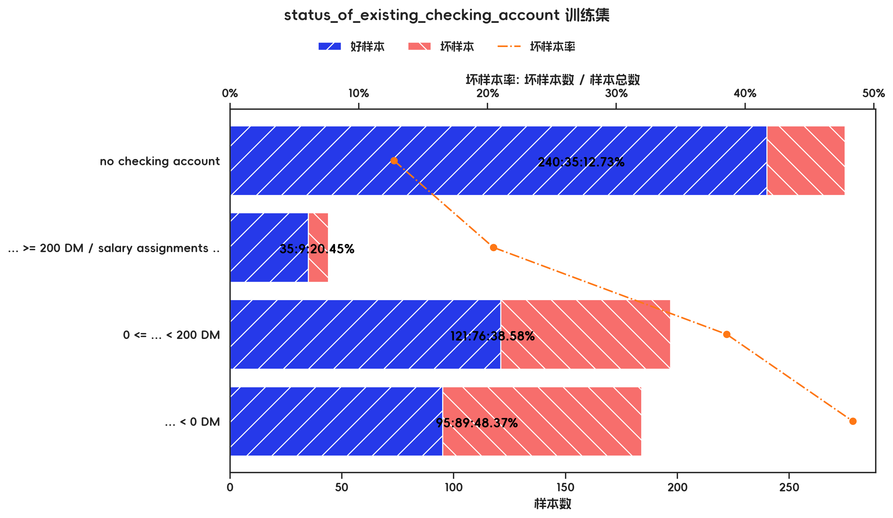
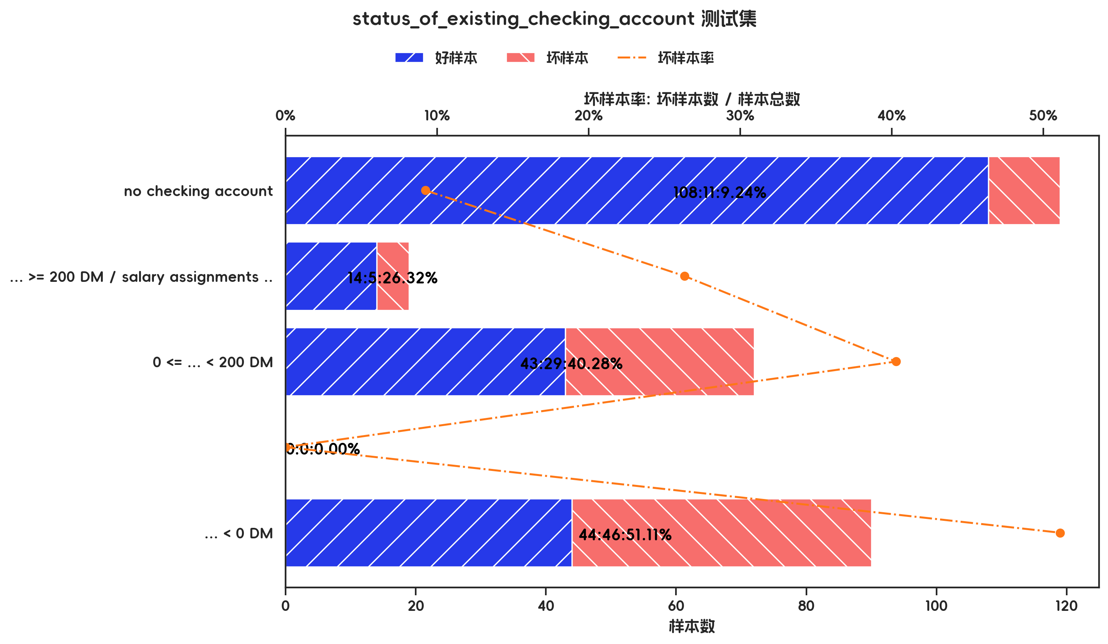

训练集

指标名称 | 指标含义 | 分箱 | 样本总数 | 样本占比 | 好样本数 | 好样本占比 | 坏样本数 | 坏样本占比 | 坏样本率 | 分档WOE值 | 分档IV值 | 指标IV值 | LIFT值 | 坏账改善 | 累积LIFT值 | 累积坏账改善 | 累积好样本数 | 累积坏样本数 | 分档KS值
status_of_existing_checking_account |  | no checking account | 275 | 39.29% | 240 | 48.88% | 35 | 16.75% | 12.73% | 1.0712 | 0.3442 | 0.5873 | 42.63% | -37.12% | 100.00% | 100.00% | 491 | 209 | 0.00%
status_of_existing_checking_account |  | ... >= 200 DM / salary assignments for at least 1 year | 44 | 6.29% | 35 | 7.13% | 9 | 4.31% | 20.45% | 0.504 | 0.0142 | 0.5873 | 68.51% | -2.11% | 137.12% | 57.37% | 251 | 174 | 32.13%
status_of_existing_checking_account |  | 0 <= ... < 200 DM | 197 | 28.14% | 121 | 24.64% | 76 | 36.36% | 38.58% | -0.3891 | 0.0456 | 0.5873 | 129.21% | 11.44% | 145.05% | 53.80% | 216 | 165 | 34.96%
status_of_existing_checking_account |  | ... < 0 DM | 184 | 26.29% | 95 | 19.35% | 89 | 42.58% | 48.37% | -0.7889 | 0.1833 | 0.5873 | 162.00% | 22.11% | 162.00% | 22.11% | 95 | 89 | 23.24%
status_of_existing_checking_account |  | 合计 | 700 | 100.00% | 491 | 100.00% | 209 | 100.00% | 29.86% |  | 0.5873 | 0.5873 | 100.00% | 100.00% | 100.00% | 100.00% | 491 | 209 | 34.96%

测试集

指标名称 | 指标含义 | 分箱 | 样本总数 | 样本占比 | 好样本数 | 好样本占比 | 坏样本数 | 坏样本占比 | 坏样本率 | 分档WOE值 | 分档IV值 | 指标IV值 | LIFT值 | 坏账改善 | 累积LIFT值 | 累积坏账改善 | 累积好样本数 | 累积坏样本数 | 分档KS值
status_of_existing_checking_account |  | no checking account | 119 | 39.67% | 108 | 51.67% | 11 | 12.09% | 9.24% | 1.4528 | 0.5751 | 0.8853 | 30.47% | -45.71% | 100.00% | 100.00% | 209 | 91 | 0.00%
status_of_existing_checking_account |  | ... >= 200 DM / salary assignments for at least 1 year | 19 | 6.33% | 14 | 6.70% | 5 | 5.49% | 26.32% | 0.1981 | 0.0024 | 0.8853 | 86.76% | -0.90% | 145.71% | 69.53% | 101 | 80 | 39.59%
status_of_existing_checking_account |  | 0 <= ... < 200 DM | 72 | 24.00% | 43 | 20.57% | 29 | 31.87% | 40.28% | -0.4376 | 0.0494 | 0.8853 | 132.78% | 10.35% | 152.63% | 61.78% | 87 | 75 | 40.79%
status_of_existing_checking_account |  |  | 0 | 0.00% | 0 | 0.00% | 0 | 0.00% | 0.00% | 0 | 0 | 0.8853 | 0.00% | 0.00% | 0.00% | 0.00% | 0 | 0 | 0.00%
status_of_existing_checking_account |  | ... < 0 DM | 90 | 30.00% | 44 | 21.05% | 46 | 50.55% | 51.11% | -0.8759 | 0.2584 | 0.8853 | 168.50% | 29.36% | 168.50% | 29.36% | 44 | 46 | 29.50%
status_of_existing_checking_account |  | 合计 | 300 | 100.00% | 209 | 100.00% | 91 | 100.00% | 30.33% |  | 0.8853 | 0.8853 | 100.00% | 100.00% | 100.00% | 100.00% | 209 | 91 | 40.79%

3.5、credit_history 有效性分析

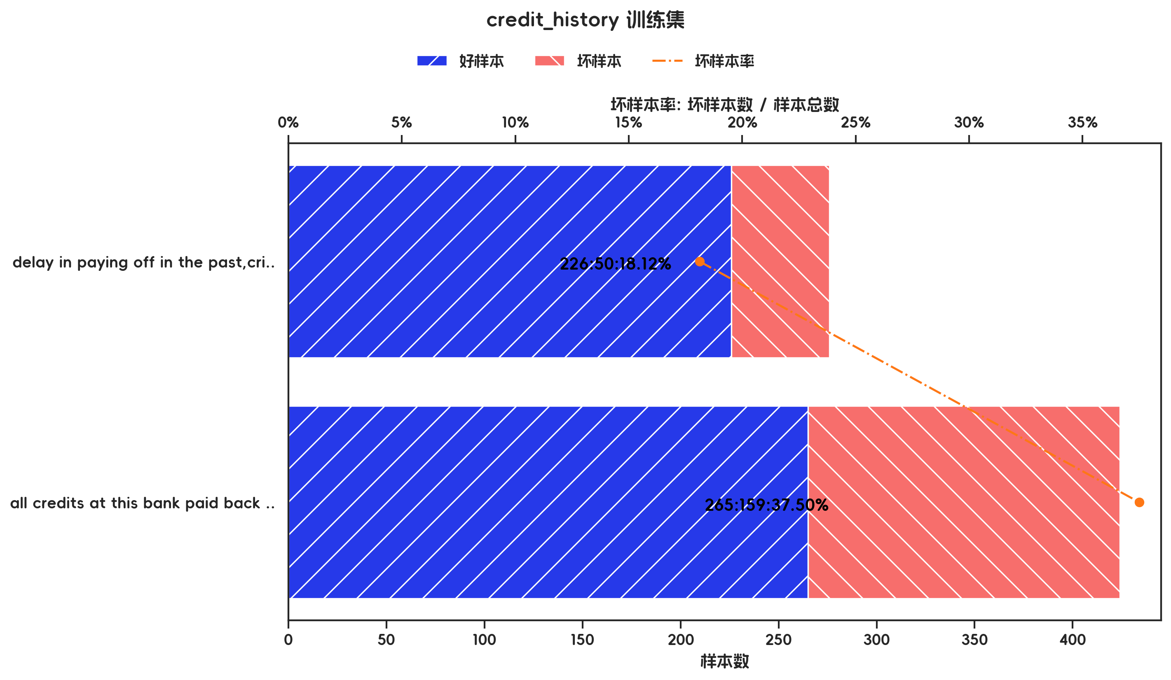
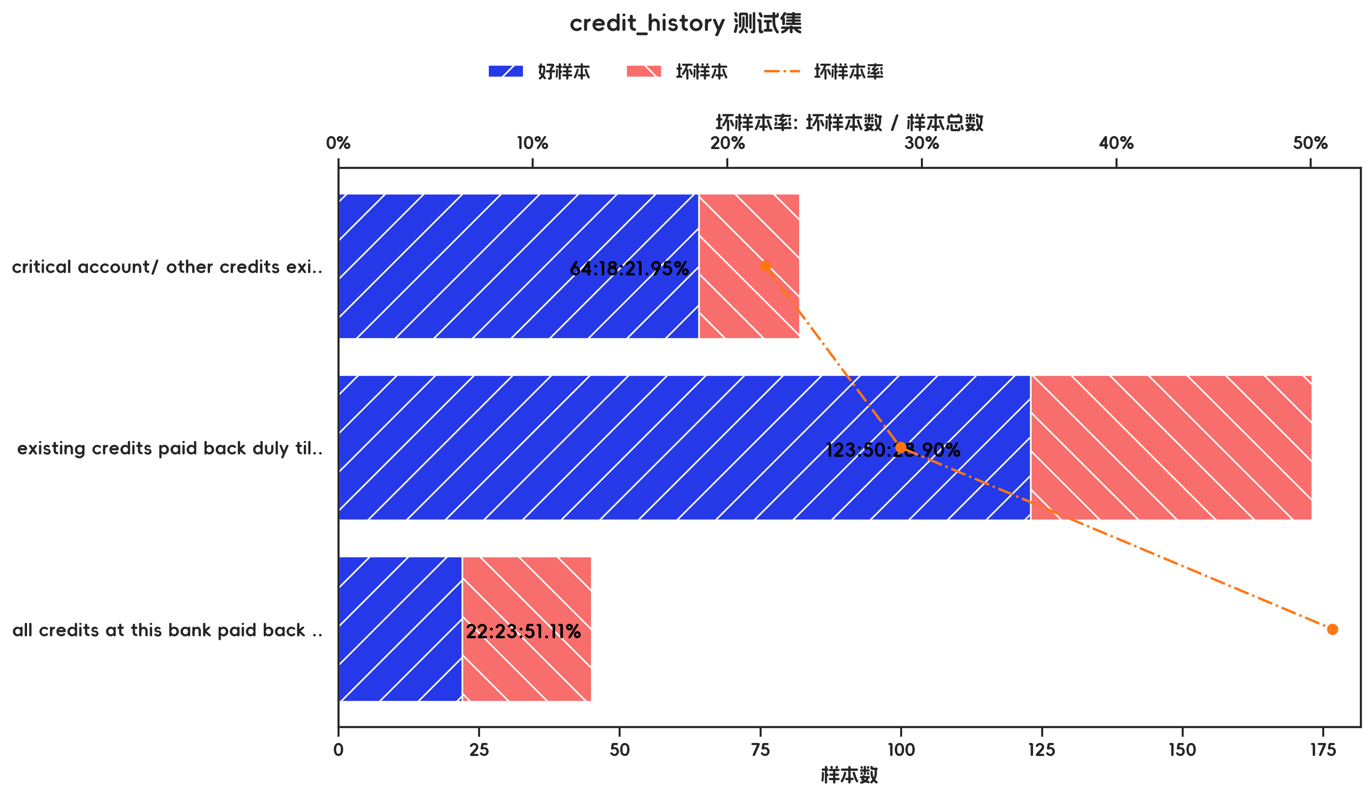

训练集

指标名称 | 指标含义 | 分箱 | 样本总数 | 样本占比 | 好样本数 | 好样本占比 | 坏样本数 | 坏样本占比 | 坏样本率 | 分档WOE值 | 分档IV值 | 指标IV值 | LIFT值 | 坏账改善 | 累积LIFT值 | 累积坏账改善 | 累积好样本数 | 累积坏样本数 | 分档KS值
credit_history |  | delay in paying off in the past,critical account/ other credits existing (not at this bank) | 276 | 39.43% | 226 | 46.03% | 50 | 23.92% | 18.12% | 0.6544 | 0.1447 | 0.2205 | 60.68% | -25.60% | 100.00% | 100.00% | 491 | 209 | 0.00%
credit_history |  | all credits at this bank paid back duly,existing credits paid back duly till now,no credits taken/ all credits paid back duly | 424 | 60.57% | 265 | 53.97% | 159 | 76.08% | 37.50% | -0.3433 | 0.0759 | 0.2205 | 125.60% | 39.32% | 125.60% | 39.32% | 265 | 159 | 22.11%
credit_history |  | 合计 | 700 | 100.00% | 491 | 100.00% | 209 | 100.00% | 29.86% |  | 0.2205 | 0.2205 | 100.00% | 100.00% | 100.00% | 100.00% | 491 | 209 | 22.11%

测试集

指标名称 | 指标含义 | 分箱 | 样本总数 | 样本占比 | 好样本数 | 好样本占比 | 坏样本数 | 坏样本占比 | 坏样本率 | 分档WOE值 | 分档IV值 | 指标IV值 | LIFT值 | 坏账改善 | 累积LIFT值 | 累积坏账改善 | 累积好样本数 | 累积坏样本数 | 分档KS值
credit_history |  | critical account/ other credits existing (not at this bank) | 82 | 27.33% | 64 | 30.62% | 18 | 19.78% | 21.95% | 0.437 | 0.0474 | 0.1793 | 72.37% | -10.39% | 100.00% | 100.00% | 209 | 91 | 0.00%
credit_history |  | existing credits paid back duly till now | 173 | 57.67% | 123 | 58.85% | 50 | 54.95% | 28.90% | 0.0687 | 0.0027 | 0.1793 | 95.28% | -6.43% | 110.39% | 27.63% | 145 | 73 | 10.84%
credit_history |  | all credits at this bank paid back duly,delay in paying off in the past,no credits taken/ all credits paid back duly | 45 | 15.00% | 22 | 10.53% | 23 | 25.27% | 51.11% | -0.8759 | 0.1292 | 0.1793 | 168.50% | 12.09% | 168.50% | 12.09% | 22 | 23 | 14.75%
credit_history |  | 合计 | 300 | 100.00% | 209 | 100.00% | 91 | 100.00% | 30.33% |  | 0.1793 | 0.1793 | 100.00% | 100.00% | 100.00% | 100.00% | 209 | 91 | 14.75%

3.6、property 有效性分析

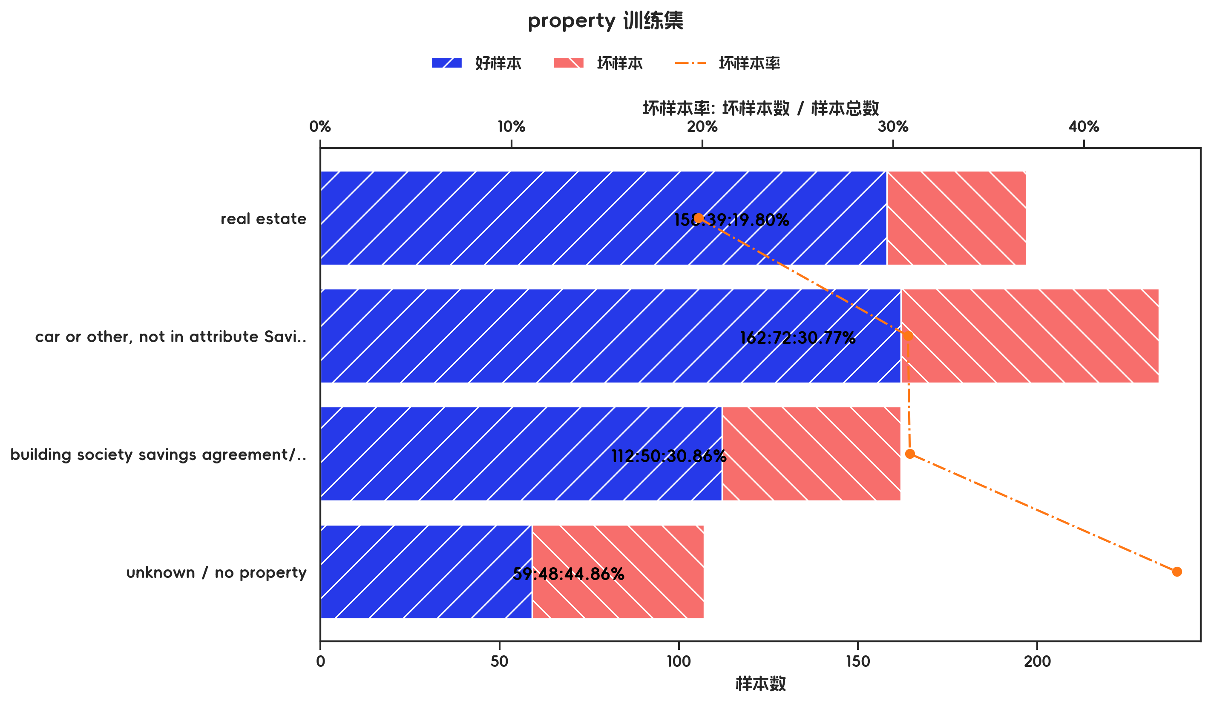
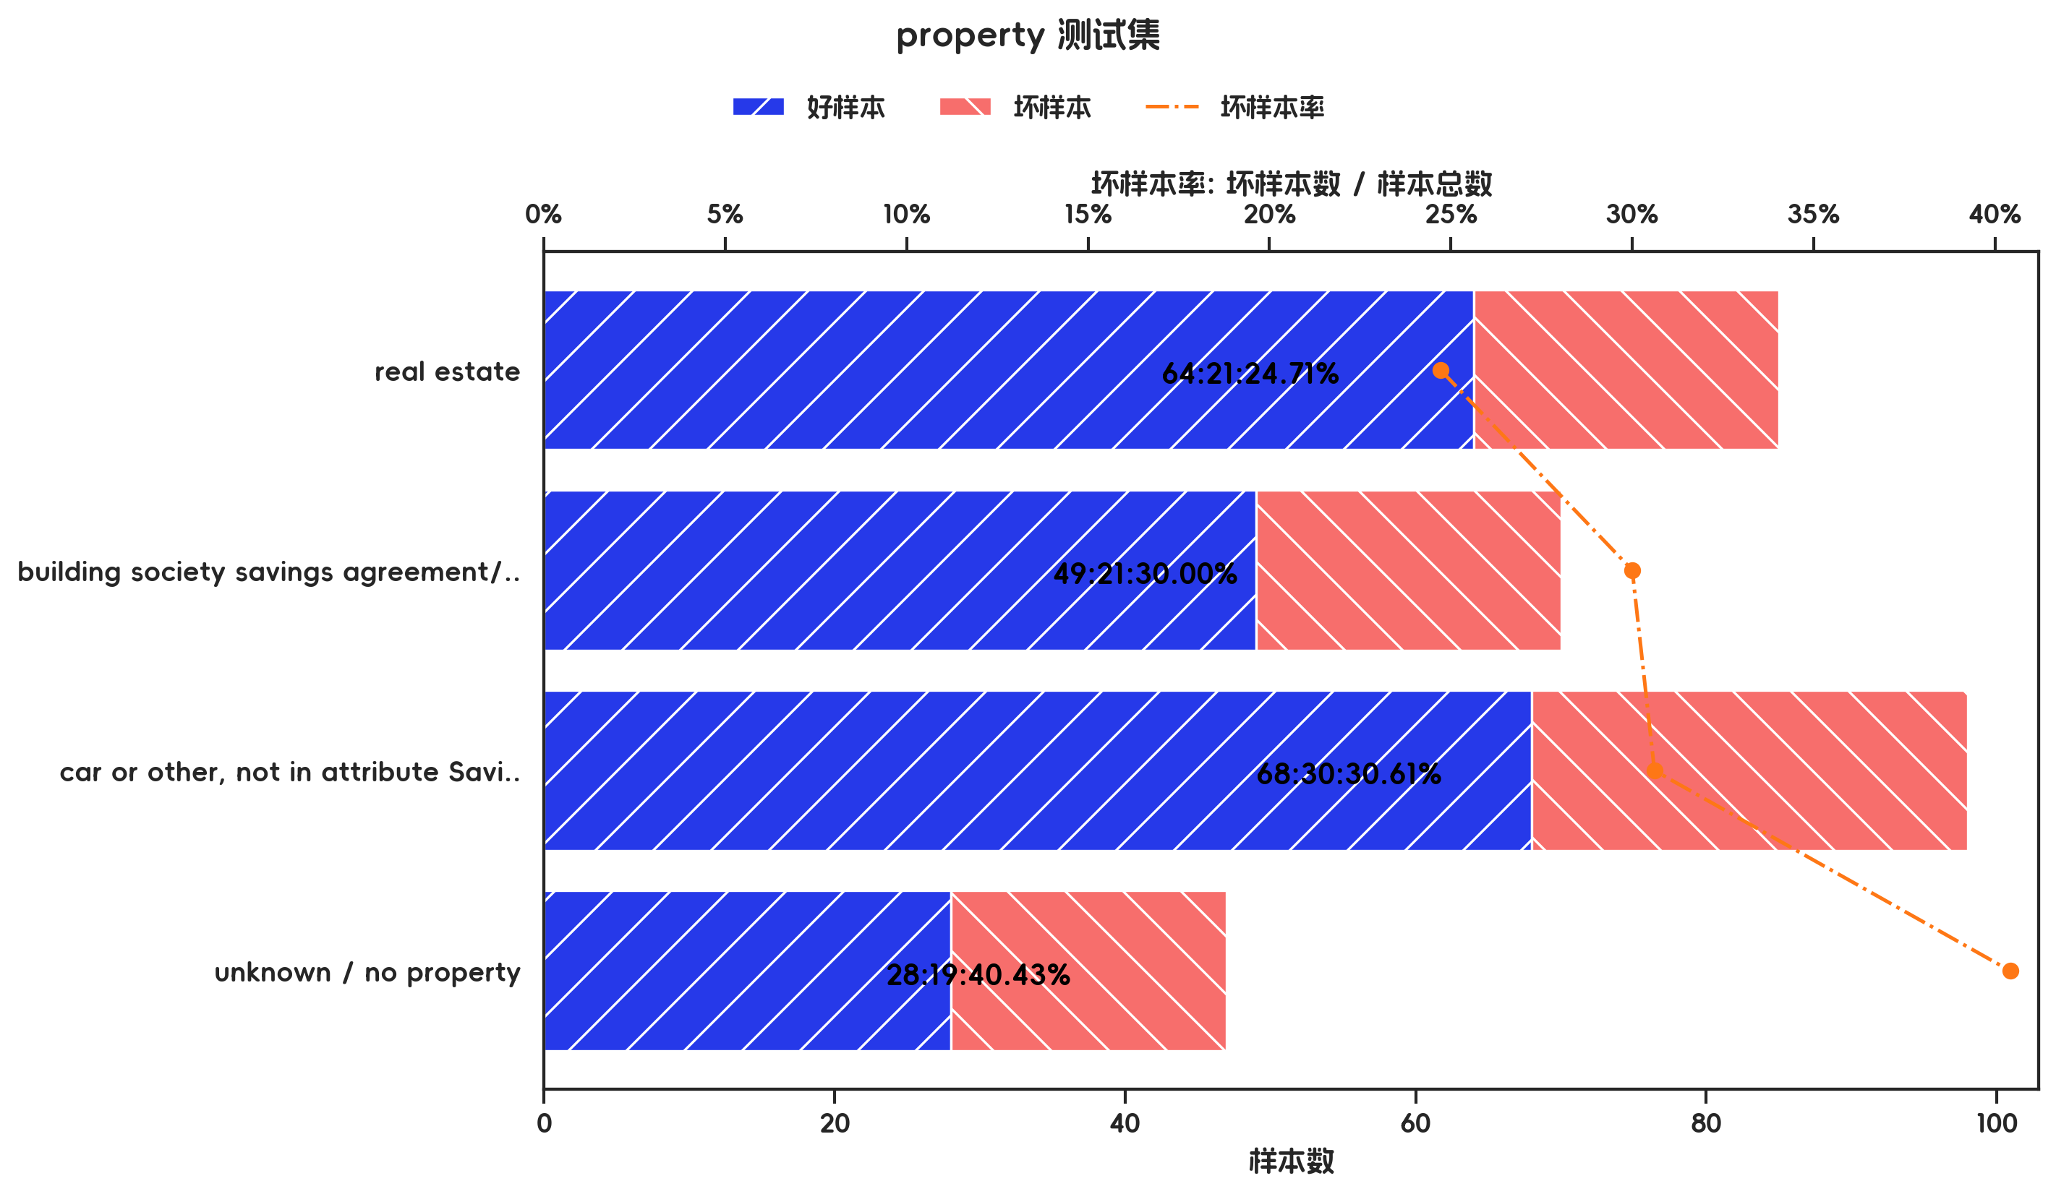

训练集

指标名称 | 指标含义 | 分箱 | 样本总数 | 样本占比 | 好样本数 | 好样本占比 | 坏样本数 | 坏样本占比 | 坏样本率 | 分档WOE值 | 分档IV值 | 指标IV值 | LIFT值 | 坏账改善 | 累积LIFT值 | 累积坏账改善 | 累积好样本数 | 累积坏样本数 | 分档KS值
property |  | real estate | 197 | 28.14% | 158 | 32.18% | 39 | 18.66% | 19.80% | 0.5449 | 0.0737 | 0.1458 | 66.31% | -13.20% | 100.00% | 100.00% | 491 | 209 | 0.00%
property |  | car or other, not in attribute Savings account/bonds | 234 | 33.43% | 162 | 32.99% | 72 | 34.45% | 30.77% | -0.0432 | 0.0006 | 0.1458 | 103.05% | 1.53% | 113.20% | 33.69% | 333 | 170 | 13.52%
property |  | building society savings agreement/ life insurance | 162 | 23.14% | 112 | 22.81% | 50 | 23.92% | 30.86% | -0.0476 | 0.0005 | 0.1458 | 103.37% | 1.02% | 122.02% | 13.74% | 171 | 98 | 12.06%
property |  | unknown / no property | 107 | 15.29% | 59 | 12.02% | 48 | 22.97% | 44.86% | -0.6478 | 0.0709 | 0.1458 | 150.25% | 9.07% | 150.25% | 9.07% | 59 | 48 | 10.95%
property |  | 合计 | 700 | 100.00% | 491 | 100.00% | 209 | 100.00% | 29.86% |  | 0.1458 | 0.1458 | 100.00% | 100.00% | 100.00% | 100.00% | 491 | 209 | 13.52%

测试集

指标名称 | 指标含义 | 分箱 | 样本总数 | 样本占比 | 好样本数 | 好样本占比 | 坏样本数 | 坏样本占比 | 坏样本率 | 分档WOE值 | 分档IV值 | 指标IV值 | LIFT值 | 坏账改善 | 累积LIFT值 | 累积坏账改善 | 累积好样本数 | 累积坏样本数 | 分档KS值
property |  | real estate | 85 | 28.33% | 64 | 30.62% | 21 | 23.08% | 24.71% | 0.2829 | 0.0213 | 0.0547 | 81.45% | -7.33% | 100.00% | 100.00% | 209 | 91 | 0.00%
property |  | building society savings agreement/ life insurance | 70 | 23.33% | 49 | 23.44% | 21 | 23.08% | 30.00% | 0.0158 | 0.0001 | 0.0547 | 98.90% | -0.33% | 107.33% | 18.55% | 145 | 70 | 7.55%
property |  | car or other, not in attribute Savings account/bonds | 98 | 32.67% | 68 | 32.54% | 30 | 32.97% | 30.61% | -0.0132 | 0.0001 | 0.0547 | 100.92% | 0.45% | 111.41% | 10.67% | 96 | 49 | 7.91%
property |  | unknown / no property | 47 | 15.67% | 28 | 13.40% | 19 | 20.88% | 40.43% | -0.4437 | 0.0332 | 0.0547 | 133.27% | 6.18% | 133.27% | 6.18% | 28 | 19 | 7.48%
property |  | 合计 | 300 | 100.00% | 209 | 100.00% | 91 | 100.00% | 30.33% |  | 0.0547 | 0.0547 | 100.00% | 100.00% | 100.00% | 100.00% | 209 | 91 | 7.91%

3.7、housing 有效性分析

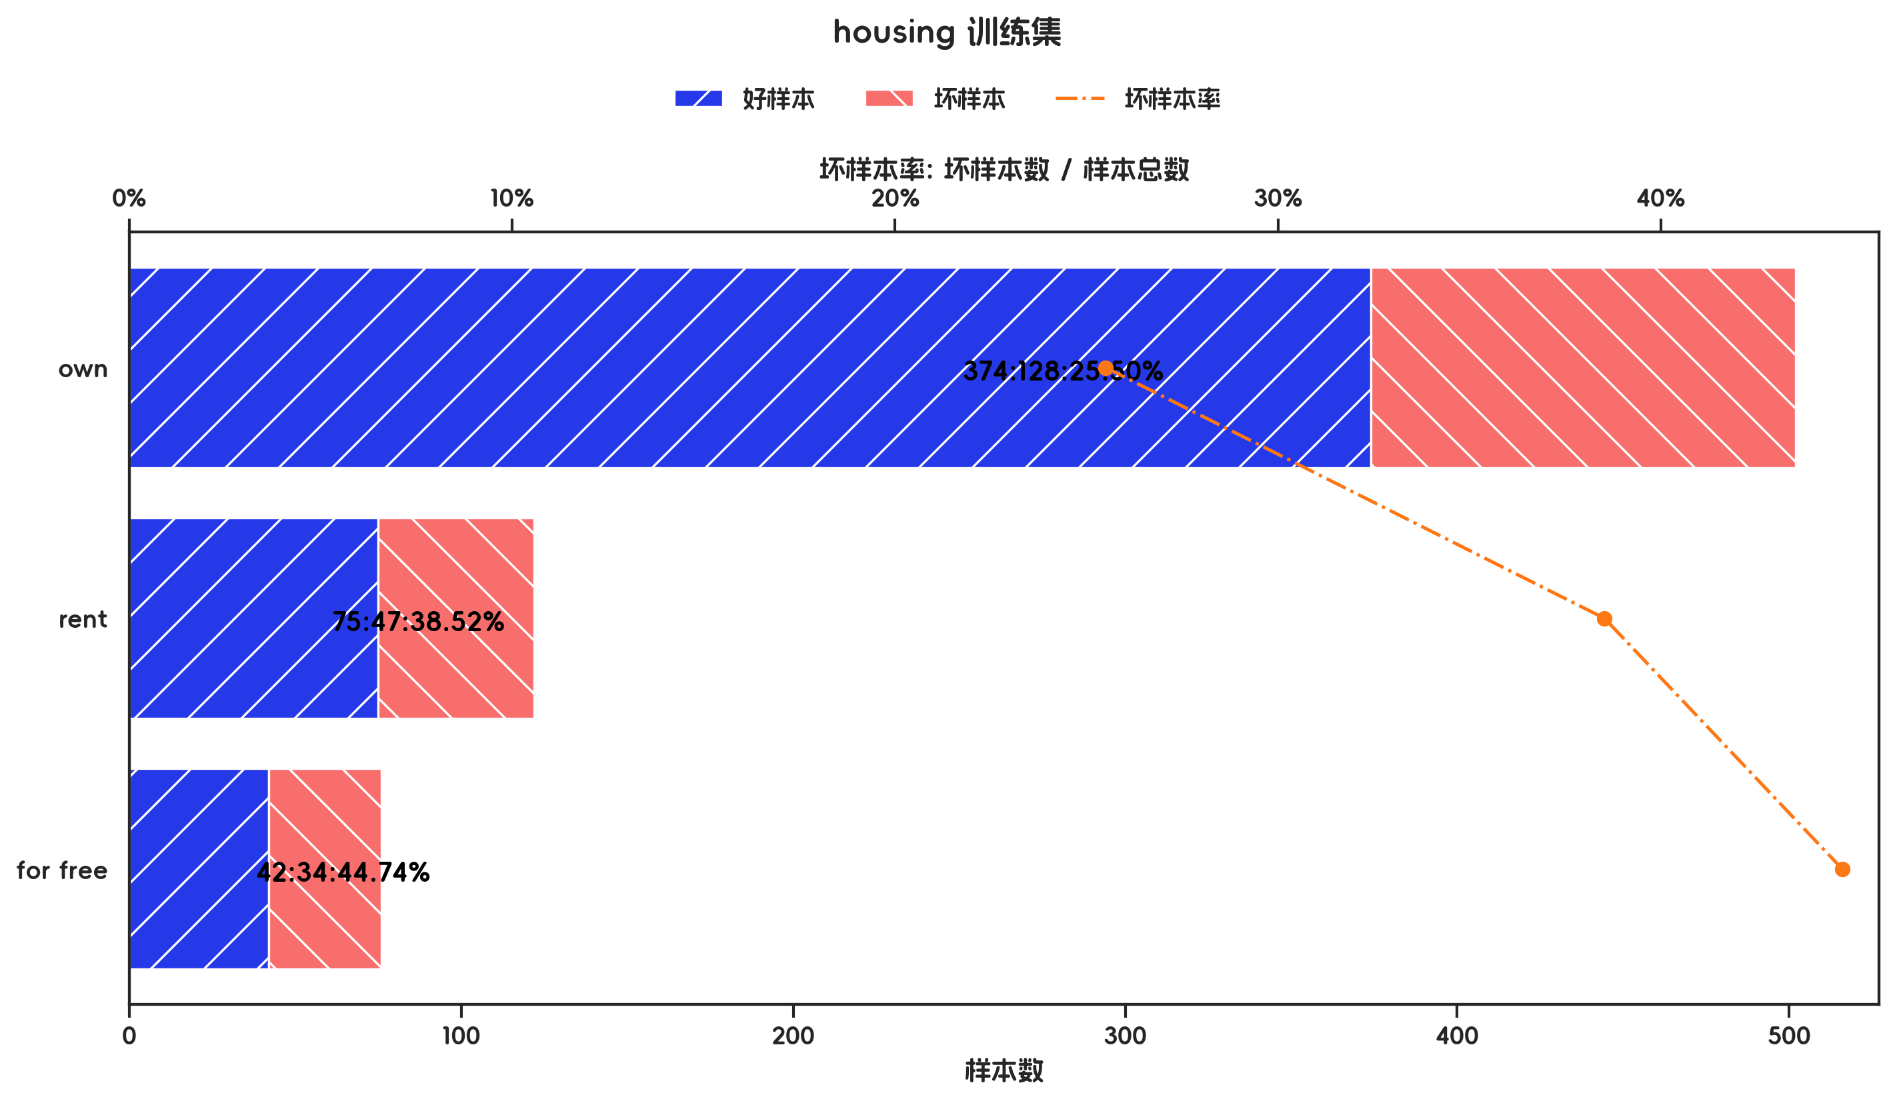
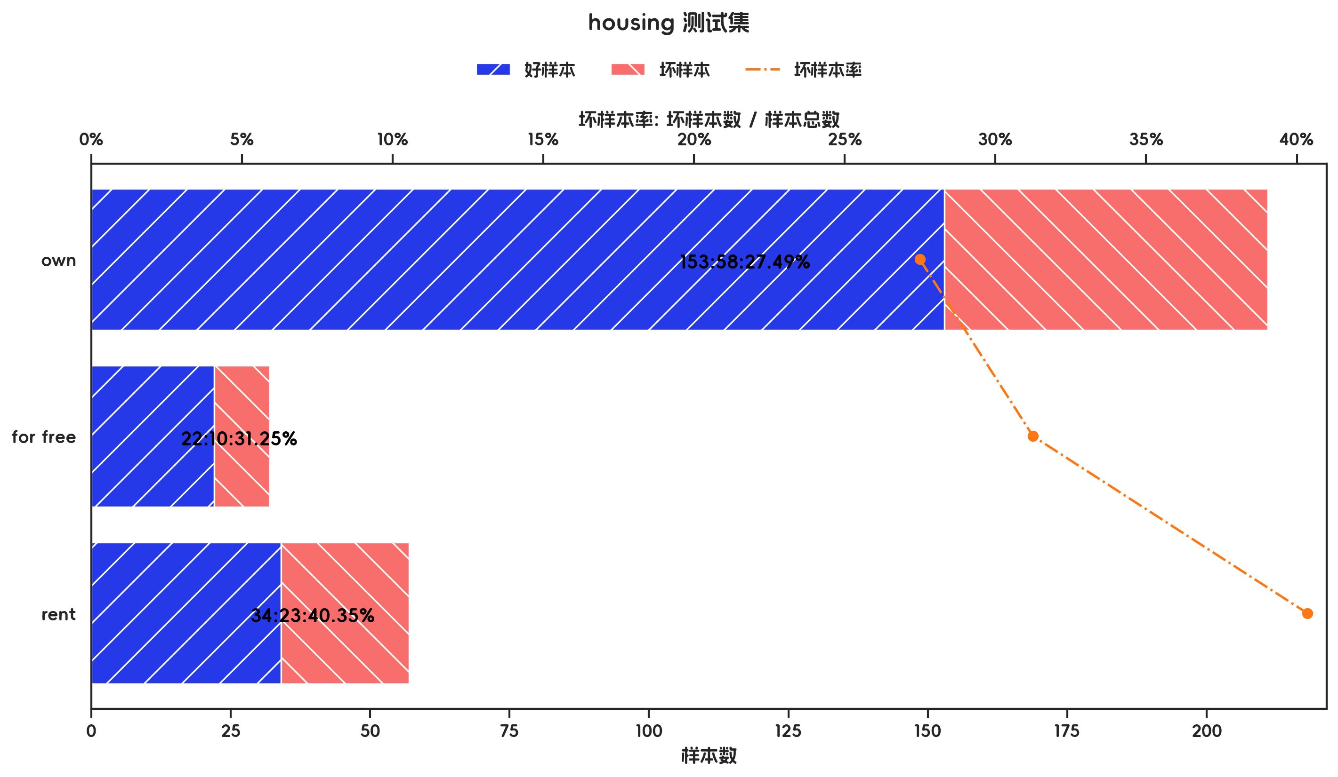

训练集

指标名称 | 指标含义 | 分箱 | 样本总数 | 样本占比 | 好样本数 | 好样本占比 | 坏样本数 | 坏样本占比 | 坏样本率 | 分档WOE值 | 分档IV值 | 指标IV值 | LIFT值 | 坏账改善 | 累积LIFT值 | 累积坏账改善 | 累积好样本数 | 累积坏样本数 | 分档KS值
housing |  | own | 502 | 71.71% | 374 | 76.17% | 128 | 61.24% | 25.50% | 0.2181 | 0.0326 | 0.11 | 85.40% | -37.02% | 100.00% | 100.00% | 491 | 209 | 0.00%
housing |  | rent | 122 | 17.43% | 75 | 15.27% | 47 | 22.49% | 38.52% | -0.3868 | 0.0279 | 0.11 | 129.03% | 6.13% | 137.02% | 14.60% | 117 | 81 | 14.93%
housing |  | for free | 76 | 10.86% | 42 | 8.55% | 34 | 16.27% | 44.74% | -0.6428 | 0.0496 | 0.11 | 149.84% | 6.07% | 149.84% | 6.07% | 42 | 34 | 7.71%
housing |  | 合计 | 700 | 100.00% | 491 | 100.00% | 209 | 100.00% | 29.86% |  | 0.11 | 0.11 | 100.00% | 100.00% | 100.00% | 100.00% | 491 | 209 | 14.93%

测试集

指标名称 | 指标含义 | 分箱 | 样本总数 | 样本占比 | 好样本数 | 好样本占比 | 坏样本数 | 坏样本占比 | 坏样本率 | 分档WOE值 | 分档IV值 | 指标IV值 | LIFT值 | 坏账改善 | 累积LIFT值 | 累积坏账改善 | 累积好样本数 | 累积坏样本数 | 分档KS值
housing |  | own | 211 | 70.33% | 153 | 73.21% | 58 | 63.74% | 27.49% | 0.1385 | 0.0131 | 0.053 | 90.62% | -22.24% | 100.00% | 100.00% | 209 | 91 | 0.00%
housing |  | for free | 32 | 10.67% | 22 | 10.53% | 10 | 10.99% | 31.25% | -0.043 | 0.0002 | 0.053 | 103.02% | 0.36% | 122.24% | 9.38% | 56 | 33 | 9.47%
housing |  | rent | 57 | 19.00% | 34 | 16.27% | 23 | 25.27% | 40.35% | -0.4406 | 0.0397 | 0.053 | 133.02% | 7.75% | 133.02% | 7.75% | 34 | 23 | 9.01%
housing |  | 合计 | 300 | 100.00% | 209 | 100.00% | 91 | 100.00% | 30.33% |  | 0.053 | 0.053 | 100.00% | 100.00% | 100.00% | 100.00% | 209 | 91 | 9.47%

3.8、savings_account_and_bonds 有效性分析

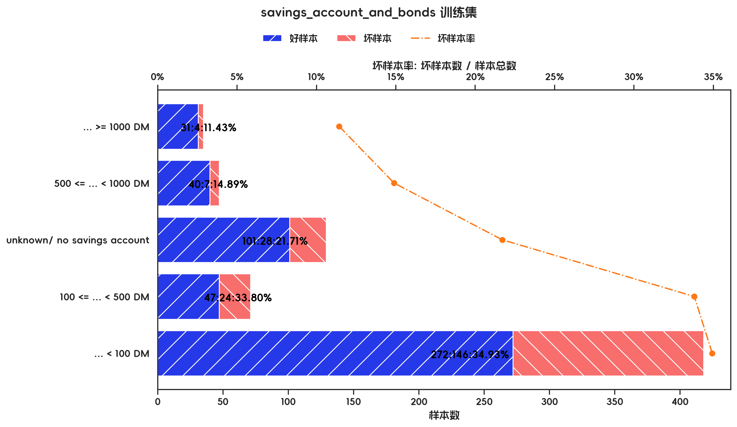
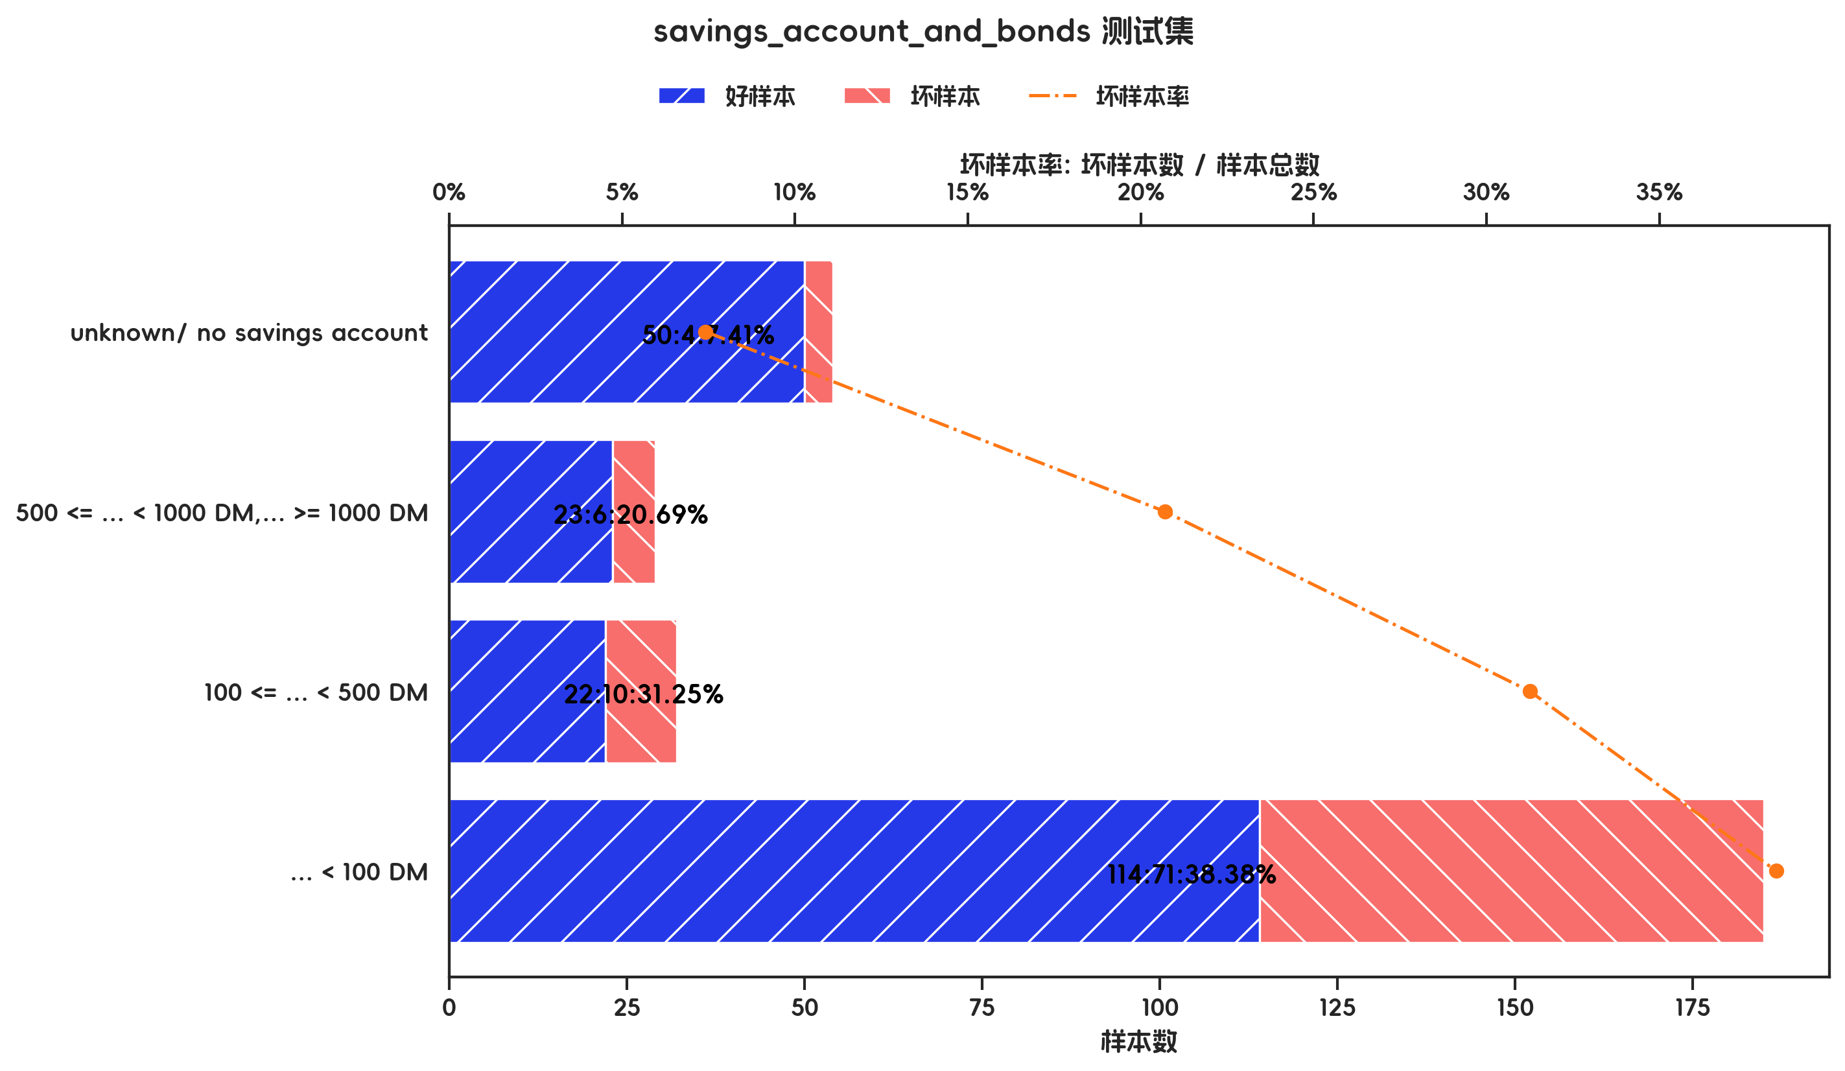

训练集

指标名称 | 指标含义 | 分箱 | 样本总数 | 样本占比 | 好样本数 | 好样本占比 | 坏样本数 | 坏样本占比 | 坏样本率 | 分档WOE值 | 分档IV值 | 指标IV值 | LIFT值 | 坏账改善 | 累积LIFT值 | 累积坏账改善 | 累积好样本数 | 累积坏样本数 | 分档KS值
savings_account_and_bonds |  | ... >= 1000 DM | 35 | 5.00% | 31 | 6.31% | 4 | 1.91% | 11.43% | 1.1935 | 0.0525 | 0.1629 | 38.28% | -3.25% | 100.00% | 100.00% | 491 | 209 | 0.00%
savings_account_and_bonds |  | 500 <= ... < 1000 DM | 47 | 6.71% | 40 | 8.15% | 7 | 3.35% | 14.89% | 0.8888 | 0.0426 | 0.1629 | 49.88% | -3.61% | 103.25% | 61.72% | 460 | 205 | 4.40%
savings_account_and_bonds |  | unknown/ no savings account | 129 | 18.43% | 101 | 20.57% | 28 | 13.40% | 21.71% | 0.4288 | 0.0308 | 0.1629 | 72.70% | -6.17% | 107.31% | 55.07% | 420 | 198 | 9.20%
savings_account_and_bonds |  | 100 <= ... < 500 DM | 71 | 10.14% | 47 | 9.57% | 24 | 11.48% | 33.80% | -0.182 | 0.0035 | 0.1629 | 113.22% | 1.49% | 116.44% | 38.09% | 319 | 170 | 16.37%
savings_account_and_bonds |  | ... < 100 DM | 418 | 59.71% | 272 | 55.40% | 146 | 69.86% | 34.93% | -0.2319 | 0.0335 | 0.1629 | 116.98% | 25.18% | 116.98% | 25.18% | 272 | 146 | 14.46%
savings_account_and_bonds |  | 合计 | 700 | 100.00% | 491 | 100.00% | 209 | 100.00% | 29.86% |  | 0.1629 | 0.1629 | 100.00% | 100.00% | 100.00% | 100.00% | 491 | 209 | 16.37%

测试集

指标名称 | 指标含义 | 分箱 | 样本总数 | 样本占比 | 好样本数 | 好样本占比 | 坏样本数 | 坏样本占比 | 坏样本率 | 分档WOE值 | 分档IV值 | 指标IV值 | LIFT值 | 坏账改善 | 累积LIFT值 | 累积坏账改善 | 累积好样本数 | 累积坏样本数 | 分档KS值
savings_account_and_bonds |  | unknown/ no savings account | 54 | 18.00% | 50 | 23.92% | 4 | 4.40% | 7.41% | 1.6942 | 0.3308 | 0.4377 | 24.42% | -16.59% | 100.00% | 100.00% | 209 | 91 | 0.00%
savings_account_and_bonds |  | 500 <= ... < 1000 DM,... >= 1000 DM | 29 | 9.67% | 23 | 11.00% | 6 | 6.59% | 20.69% | 0.5122 | 0.0226 | 0.4377 | 68.21% | -3.40% | 116.59% | 75.58% | 159 | 87 | 19.53%
savings_account_and_bonds |  | 100 <= ... < 500 DM | 32 | 10.67% | 22 | 10.53% | 10 | 10.99% | 31.25% | -0.043 | 0.0002 | 0.4377 | 103.02% | 0.36% | 123.06% | 60.28% | 136 | 81 | 23.94%
savings_account_and_bonds |  | ... < 100 DM | 185 | 61.67% | 114 | 54.55% | 71 | 78.02% | 38.38% | -0.358 | 0.084 | 0.4377 | 126.52% | 42.67% | 126.52% | 42.67% | 114 | 71 | 23.48%
savings_account_and_bonds |  | 合计 | 300 | 100.00% | 209 | 100.00% | 91 | 100.00% | 30.33% |  | 0.4377 | 0.4377 | 100.00% | 100.00% | 100.00% | 100.00% | 209 | 91 | 23.94%

4-稳定性分析
四、模型稳定性分析

1、评分分布统计

数据集 | 样本数 | 均值 | 标准差 | 最小值 | 25%分位 | 中位数 | 75%分位 | 最大值
训练集 | 700 | 540.6784 | 110.0321 | 290.2938 | 459.7678 | 535.0556 | 611.9906 | 817.2134
测试集 | 300 | 539.0365 | 100.5513 | 290.2938 | 462.5372 | 531.409 | 610.1792 | 772.7636

2、评分PSI对比矩阵

 | 训练集 | 测试集
训练集 | 0 | 0.3878
测试集 | 0.3878 | 0

PSI参考标准：<0.1 稳定 | 0.1~0.25 略变 | >0.25 不稳定

3、评分漂移分析（vs 训练集）

数据集 | vs | 均值偏移 | 均值偏移% | 中位数偏移 | 好样本(评分>600)占比 | 坏样本(评分<500)占比
测试集 | 训练集 | -1.6419 | -1.49% | -3.6467 | 30.00% | 35.67%

4、入模特征PSI稳定性

特征 | PSI(测试集)
purpose | 0.0454
credit_amount | 0.0584
age_in_years | 0.1602
status_of_existing_checking_account | 0.0115
credit_history | 0.0308
property | 0.0003
housing | 0.0017
savings_account_and_bonds | 0.0051

5、模型评分PSI分析

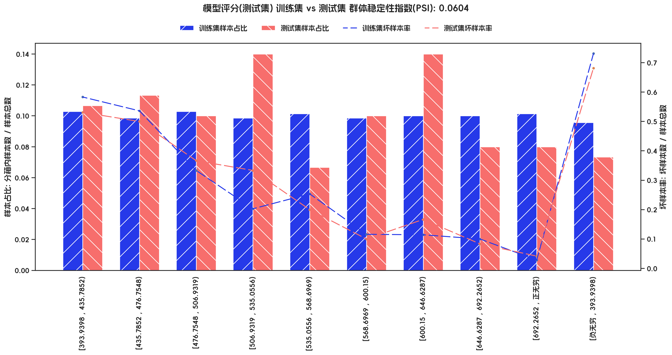

评分PSI(测试集 vs 训练集)

指标名称 | 分箱 | 训练集样本数 | 训练集样本占比 | 训练集坏样本率 | 测试集样本数 | 测试集样本占比 | 测试集坏样本率 | 测试集% - 训练集% | ln(测试集% / 训练集%) | 分档PSI值 | 总体PSI值
模型评分(测试集) | [393.9398 , 435.7852) | 72 | 0.1029 | 0.5833 | 32 | 0.1067 | 0.5312 | 0.0038 | 0.0364 | 0.0001 | 0.0604
模型评分(测试集) | [435.7852 , 476.7548) | 69 | 0.0986 | 0.5362 | 34 | 0.1133 | 0.5 | 0.0148 | 0.1396 | 0.0021 | 0.0604
模型评分(测试集) | [476.7548 , 506.9319) | 72 | 0.1029 | 0.3333 | 30 | 0.1 | 0.3667 | -0.0029 | -0.0282 | 0.0001 | 0.0604
模型评分(测试集) | [506.9319 , 535.0556) | 69 | 0.0986 | 0.2029 | 42 | 0.14 | 0.3333 | 0.0414 | 0.3509 | 0.0145 | 0.0604
模型评分(测试集) | [535.0556 , 568.6969) | 71 | 0.1014 | 0.2535 | 20 | 0.0667 | 0.2 | -0.0348 | -0.4196 | 0.0146 | 0.0604
模型评分(测试集) | [568.6969 , 600.15) | 69 | 0.0986 | 0.1159 | 30 | 0.1 | 0.1 | 0.0014 | 0.0144 | 0 | 0.0604
模型评分(测试集) | [600.15 , 646.6287) | 70 | 0.1 | 0.1143 | 42 | 0.14 | 0.1667 | 0.04 | 0.3365 | 0.0135 | 0.0604
模型评分(测试集) | [646.6287 , 692.2652) | 70 | 0.1 | 0.1 | 24 | 0.08 | 0.0833 | -0.02 | -0.2231 | 0.0045 | 0.0604
模型评分(测试集) | [692.2652 , 正无穷) | 71 | 0.1014 | 0.0282 | 24 | 0.08 | 0.0417 | -0.0214 | -0.2373 | 0.0051 | 0.0604
模型评分(测试集) | [负无穷 , 393.9398) | 67 | 0.0957 | 0.7313 | 22 | 0.0733 | 0.6818 | -0.0224 | -0.2664 | 0.006 | 0.0604

